3 Tablica-Grafikon1
I. dio: Mirovinski fondovi (OMF-ovi)
Section I: Pension Funds (OMFs)

Tablica 1: Članstvo obveznih mirovinskih fondova (OMF-ova)1) |  |  |  |  | Travanj 2012.
Table 1: Mandatory pension fund's (OMF's) Membership1) |  |  |  |  | April 2012

Stavka / Item | AZ OMF | Erste Plavi OMF | PBZ/CO OMF | Raiffeisen OMF | Ukupno
Stanje na početku mjeseca OMF membership at the beginning of the month | 581,299 | 248,891 | 287,886 | 498,348 | 1,616,424
Udjel u ukupnom broju članova (u %) / Share in total membership (in %) | 35.96% | 15.40% | 17.81% | 30.83% | 100.00%
Prve prijave / First membership registration | 21 | 13 | 26 | 20 | 80
Naknadno dovršene prijave / Subsequently completed registrations | 26 | 30 | 41 | 19 | 116
Raspored Regosa 2) / Allocation by Regos 2) | 2,899 | 1,241 | 1,436 | 2,485 | 8,061
Ukupno novih članova / New members total | 2,946 | 1,284 | 1,503 | 2,524 | 8,257
Prelasci u drugi OMF / Transfer to other OMF | 7 | 3 | 8 | 10 | 28
Prelasci iz drugih fondova / Transfer from other OMF | 15 | 4 | 3 | 6 | 28
Neto promjena / Net transfer | 8 | 1 | -5 | -4 | -
Ukupan prestanak članstva / Membership termination total | 502 | 269 | 321 | 429 | 1,521
Stanje na kraju tekućeg mjeseca / OMF membership at the end of the month | 583,751 | 249,907 | 289,063 | 500,439 | 1,623,160
Mjesečna promjena (u %) / Monthly change (in %) | 0.42% | 0.41% | 0.41% | 0.42% | 0.42%
Udjel u ukupnom broju članova (u %) / Share in total membership (in %) | 35.96% | 15.40% | 17.81% | 30.83% | 100.00%
1) Broj članova na kraju razdoblja ne sadrži raspored osiguranika kojima je zakonski rok za odabir OMF-a istekao u promatranom razdoblju.
1) Membership at the end of the period does not include the allocation of persons that missed the deadline for choosing OMF during the observed period.
2) Članove kojima je na kraju proteklog mjeseca istekao zakonski rok za osobni odabir OMF-a Regos je po službenoj dužnosti, temeljem razmjerne metode, rasporedio u jedan od OMF-ova prvi radni dan tekućeg mjeseca.
2) Persons for whoom the legaly prescribed dedline for selecting the fund expired at the end of previous month were alocated by Regos, using a proportional method, to one of pension funds.

Grafikon 1: Udjel OMFova u ukupnom broju članova |  |  |  |  | Travanj 2012.
Chart 1: OMFs' shares in total membership |  |  |  |  | April 2012
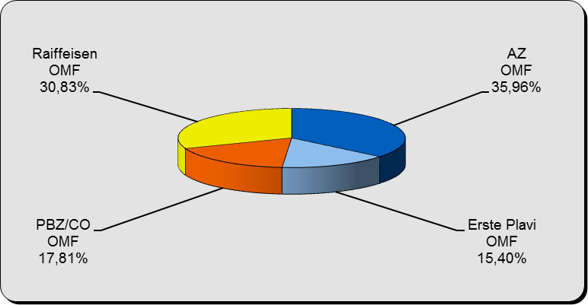

Izvor / Source: Regos, preliminarni podaci / Regos, preliminary data

Sadržaj / Contents

 |  |  |  |  | stranica/page 3

4 Tablica-Grafikon 2
Tablica 2: Struktura članova OMF-a prema dobi i spolu |  |  |  |  |  |  |  |  | Travanj 2012.
Table 2: Mandatory pension funds members age and sex structure |  |  |  |  |  |  |  |  | April 2012

 |  | Travanj 2012. |  |  | Ožujak 2012. |  | P r o m j e na / C h a n g e
 |  | April 2012 |  |  | March 2012 |  | Brojčana / In number |  | u % / in %
Dob Age | Muškarci Male | Žene Female | Ukupno Total | Muškarci Male | Žene Female | Ukupno Total | Muškarci Male | Žene Female | Ukupno Total
≤ 18 | 2,639 | 2,153 | 4,792 | 2,480 | 1,943 | 4,423 | 159 | 210 | 8.34%
19 - 24 | 95,168 | 78,769 | 173,937 | 93,924 | 76,969 | 170,893 | 1,244 | 1,800 | 1.78%
25 - 29 | 140,521 | 130,176 | 270,697 | 140,699 | 130,252 | 270,951 | -178 | -76 | -0.09%
30 - 34 | 155,065 | 143,929 | 298,994 | 155,048 | 143,790 | 298,838 | 17 | 139 | 0.05%
35 - 39 | 143,264 | 134,699 | 277,963 | 143,134 | 134,447 | 277,581 | 130 | 252 | 0.14%
40 - 44 | 128,615 | 124,513 | 253,128 | 128,673 | 124,444 | 253,117 | -58 | 69 | 0.00%
45 - 49 | 122,278 | 117,587 | 239,865 | 122,608 | 117,431 | 240,039 | -330 | 156 | -0.07%
50 - 54 | 41,238 | 38,219 | 79,457 | 39,950 | 36,940 | 76,890 | 1,288 | 1,279 | 3.34%
55 - 59 | 14,754 | 9,056 | 23,810 | 14,487 | 8,805 | 23,292 | 267 | 251 | 2.22%
60 - 64 | 376 | 141 | 517 | 296 | 104 | 400 | 80 | 37 | 29.25%
≥ 65 | 0 | 0 | 0 | 0 | 0 | 0 | 0 | 0 | 0.00%
Ukupno / Total | 843,918 | 779,242 | 1,623,160 | 841,299 | 775,125 | 1,616,424 | 2,619 | 4,117 | 0.42%
Izvor / Source: Regos

Grafikon 2: Dobna i spolna struktura članova OMF-a na dan 30.04.2012.
Chart 2: OMF members age and sex structure as at 30 April 2012

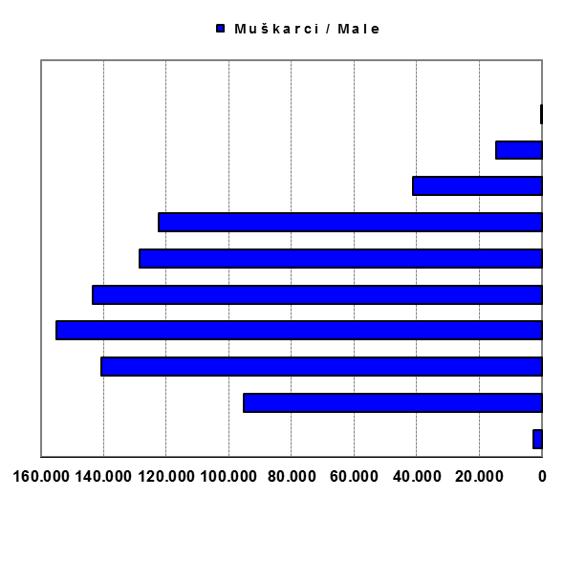
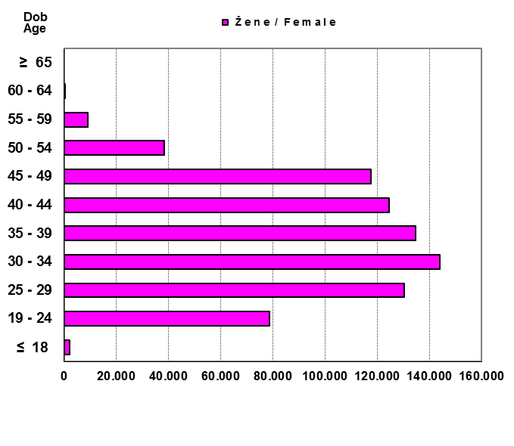

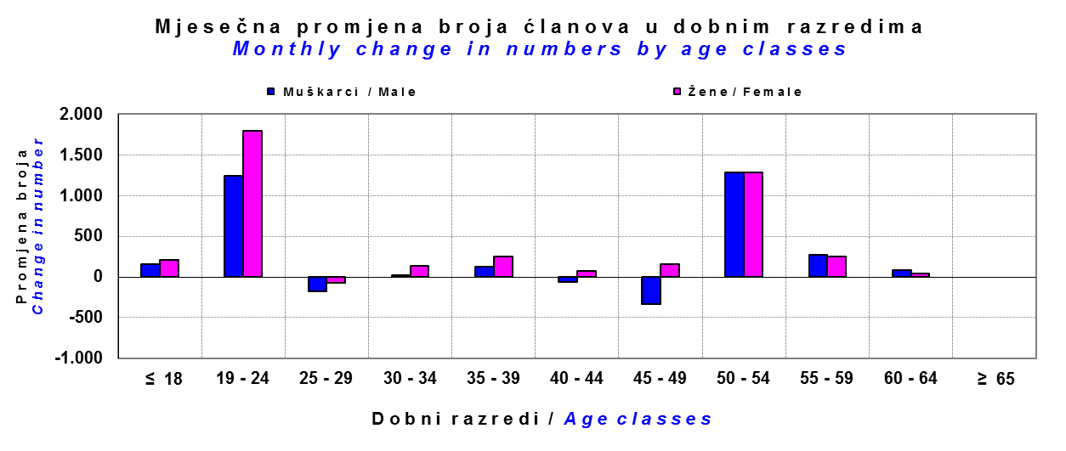

Izvor / Source: Regos

Sadržaj / Contents

 |  |  |  |  |  |  |  |  | stranica/page 4

8 Tablica 9-Grafikon 3,4
Tablica 9: Neto imovina OMF-ova |  |  |  |  |  | Travanj 2012.
Table 9: OMFs' net assets |  |  |  |  |  | April 2012

 |  |  |  | u tisućama kuna / in thousand HRK
Obvezni mirovinski fond Mandatory pension fund | Neto imovina OMF-ova / OMFs' net assets
 | Travanj 2012. |  | Ožujak 2012. |  | Promjena
 | April 2012 |  | March 2012 |  | Change
 | Iznos | Udjel | Iznos | Udjel | Iznos | u %
 | Amount | Share | Amount | Share | Amount | in %
AZ OMF | 17,838,083 | 40.43% | 17,489,548 | 40.35% | 348,535 | 1.99%
Erste Plavi OMF | 5,819,886 | 13.19% | 5,728,301 | 13.21% | 91,584 | 1.60%
PBZ/CO OMF | 7,339,083 | 16.63% | 7,238,614 | 16.70% | 100,469 | 1.39%
Raiffeisen OMF | 13,126,215 | 29.75% | 12,891,258 | 29.74% | 234,957 | 1.82%
Ukupno / Total | 44,123,267 | 100.00% | 43,347,722 | 100.00% | 775,545 | 1.79%
Izvor / Source: HANFA

Grafikon 3: Udjeli OMF-ova u ukupnoj neto imovini |  |  |  |  |  | Travanj 2012.
Chart 3: OMFs' shares in total net assets |  |  |  |  |  | April 2012
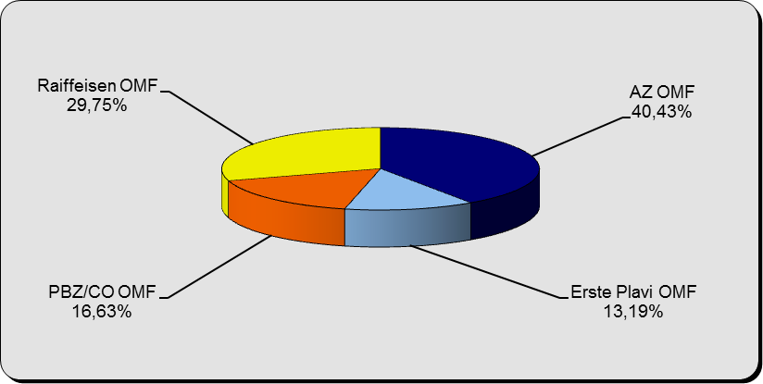

Izvor / Source: HANFA

Grafikon 4: Mjesečna promjena neto imovine OMF-ova |  |  |  |  |  | Travanj 2012.
Chart 4: OMFs net assets monthly change |  |  |  |  |  | April 2012
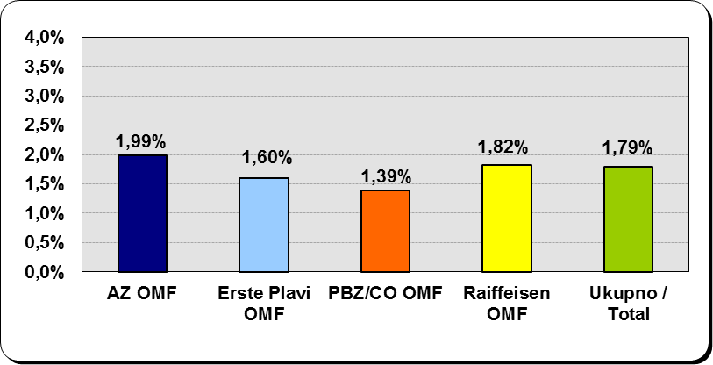

Izvor / Source: HANFA

Sadržaj / Contents

 |  |  |  |  |  | stranica / page 8

9 Grafikon 5
Grafikon 5 : Omjer neto imovine i neto doprinosa svih obveznih mirovinskih fondova | Travanj 2012.
Chart 5 : Net asset - net contributions relation for all mandatory pension funds | April 2012

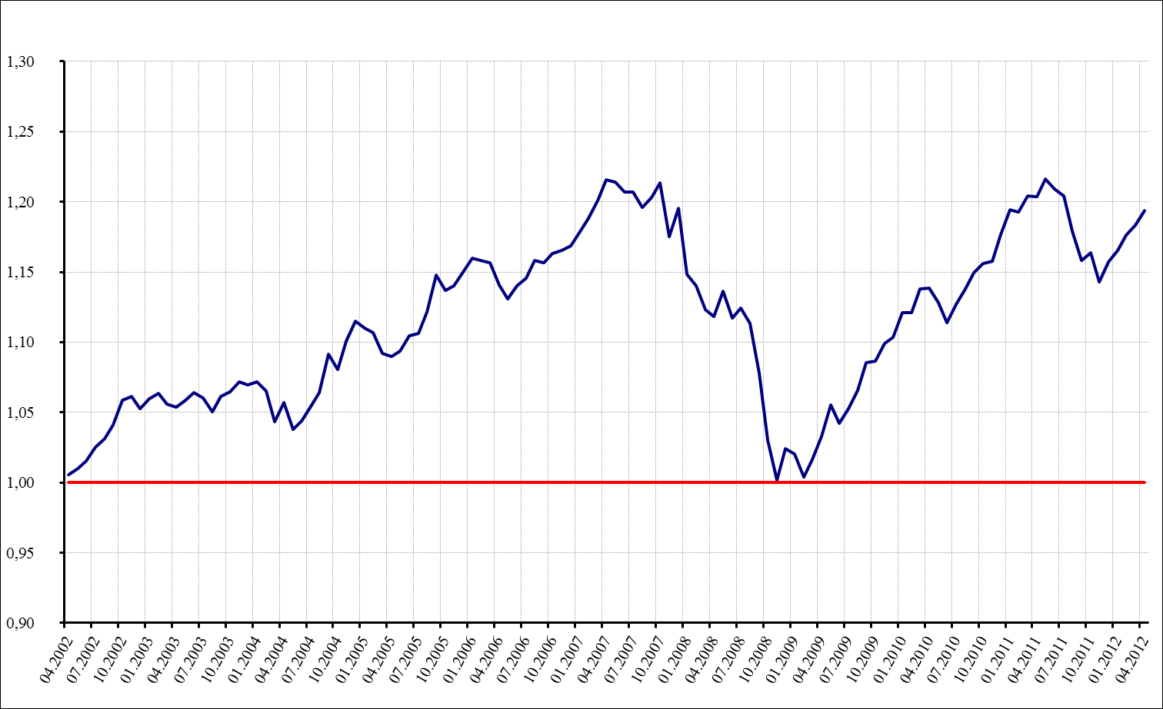

* Neto doprinosi svih obveznih mirovinskih fondova su umanjeni za iznos sredstava isplaćenih po zatvaranju osobnih računa članova
Net contributions of all mandatory pension funds are decreased by the amount of funds paid out after the closure of members personal accounts.

Izvor / Source: HANFA

Sadržaj / Contents

 |  | stranica / page 9

10 Tablica 10-Grafikon 6
Tablica 10: Vrijednosti obračunskih jedinica OMF-ova |  |  |  |  | Travanj 2012.
Table 10: Values of OMFs' units of account |  |  |  |  | April 2012

Naziv fonda Fund name |  |  | Promjena u razdoblju / Change in the period
 | Travanj 2012. | Ožujak 2012. | Najmanja / Min | Najveća / Max | Raspon / Range
 | April 2012 | March 2012
AZ OMF | 168.0030 | 165.9875 | 165.8907 | 168.0030 | 2.1123
Erste Plavi OMF | 166.3837 | 165.0096 | 164.6256 | 166.4374 | 1.8118
PBZ/CO OMF | 153.2440 | 152.3439 | 152.1305 | 153.2440 | 1.1135
Raiffeisen OMF | 161.5330 | 159.9494 | 159.2972 | 161.5330 | 2.2358
Mirex1) | 163.4098 | 161.7843 | 161.5440 | 163.4098 | 1.8658
Izvor /Source: HANFA

1) Mirex predstavlja vrijednost obračunske jedinice prosječnog OMF-a i računa se kao ponderirana aritmetička sredina. Ponder predstavlja udjel neto imovine pojedinog fonda u ukupnoj neto imovini.
1) Mirex represents the value of the unit of account of an average OMF, and is calculated as a weighted arithmetic mean. The weight represent OMFs' share of total net assets.

Grafikon 6: Dnevni prinosi Mirex-a (zadnjih 6 mjeseci) |  |  |  |  | Travanj 2012.
Chart 6: Mirex daily rates of return (last 6 months) |  |  |  |  | April 2012

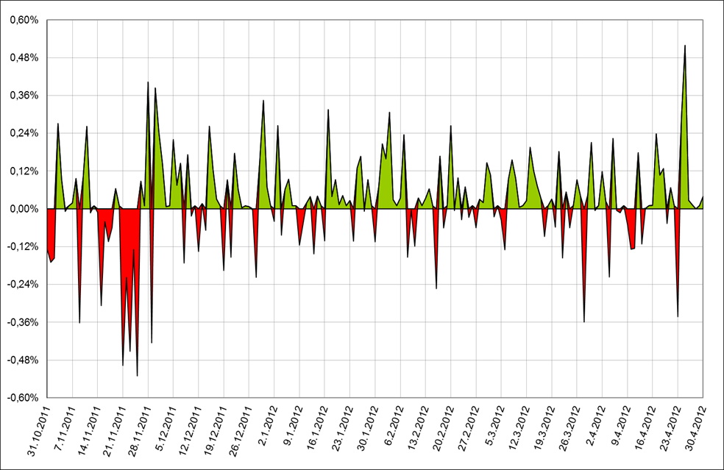

Izvor /Source: HANFA

Sadržaj / Contents

 |  |  |  |  | stranica / page 10

11 Grafikon 7
Grafikon 7: Vrijednost obračunske jedince - AZ OMF | Travanj 2012.
Chart 7: Value of unit of account - AZ mandatory pension fund | April 2012

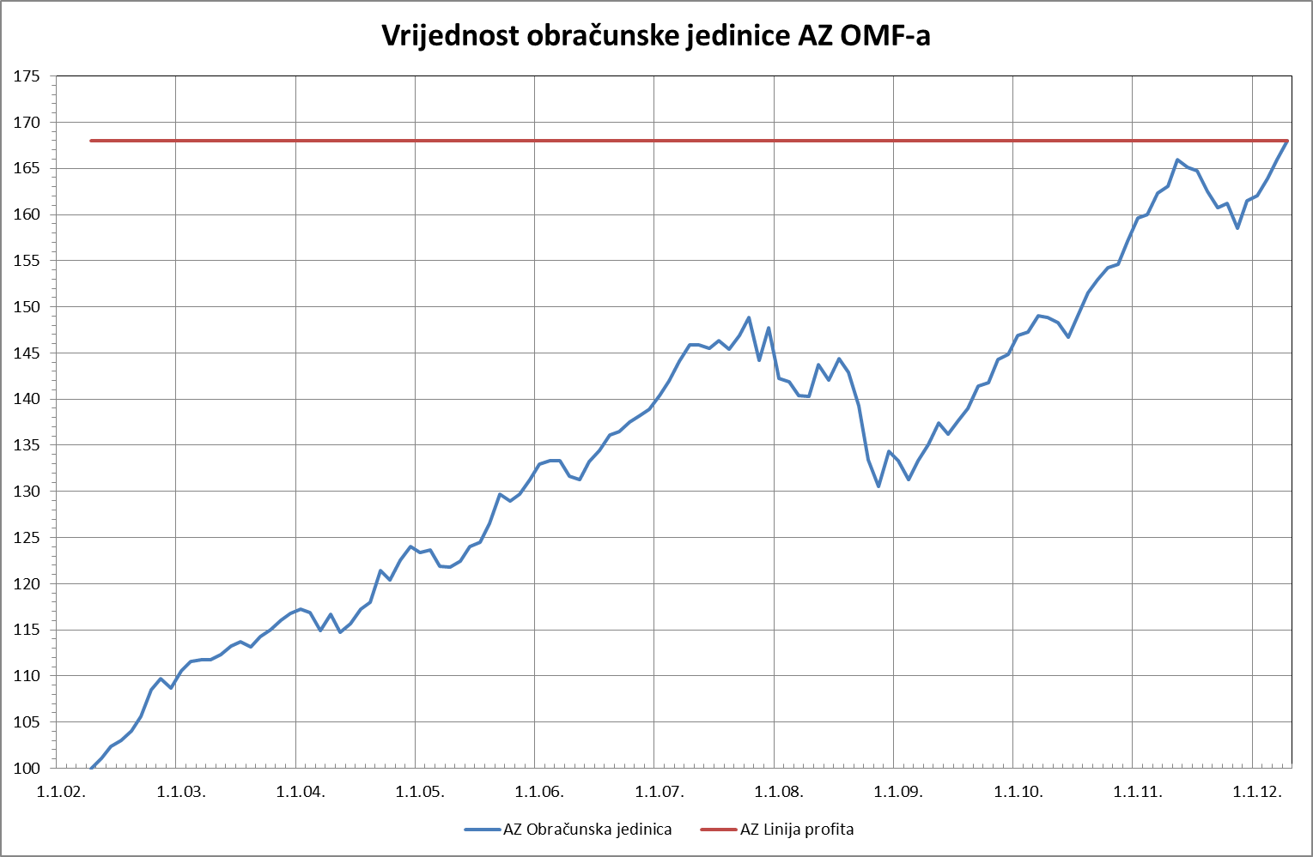

Izvor /Source: HANFA

Sadržaj / Contents

 | stranica / page 11

12 Grafikon 8
Grafikon 8: Vrijednost obračunske jedince - ERSTE Plavi OMF | Travanj 2012.
Chart 8:Value of unit of account - ERSTE Plavi mandatory pension fund | April 2012

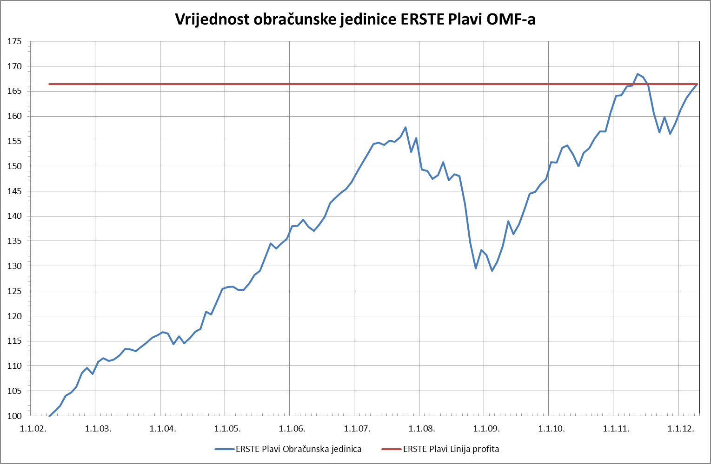

Izvor /Source: HANFA

Sadržaj / Contents

 | stranica / page 12

13 Grafikon 9
Grafikon 9: Vrijednost obračunske jedince - PBZ CO OMF | Travanj 2012.
Chart 9:Value of unit of account - PBZ CO mandatory pension fund | April 2012

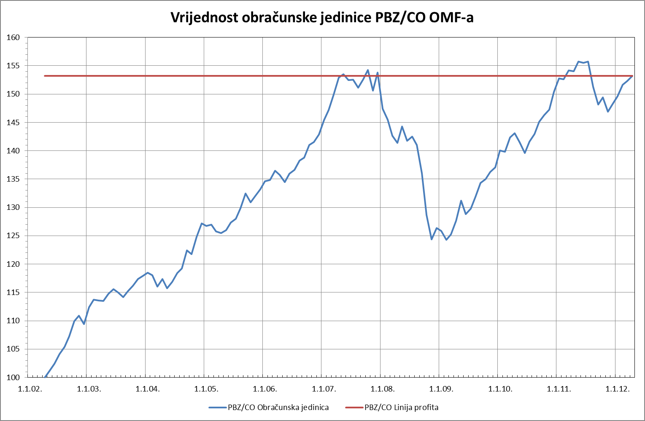

Izvor /Source: HANFA

Sadržaj / Contents

 | stranica / page 13

14 Grafikon 10
Grafikon 10: Vrijednost obračunske jedince - Raiffeisen OMF | Travanj 2012.
Chart 10: Value of unit of account - Raiffeisen mandatory pension fund | April 2012

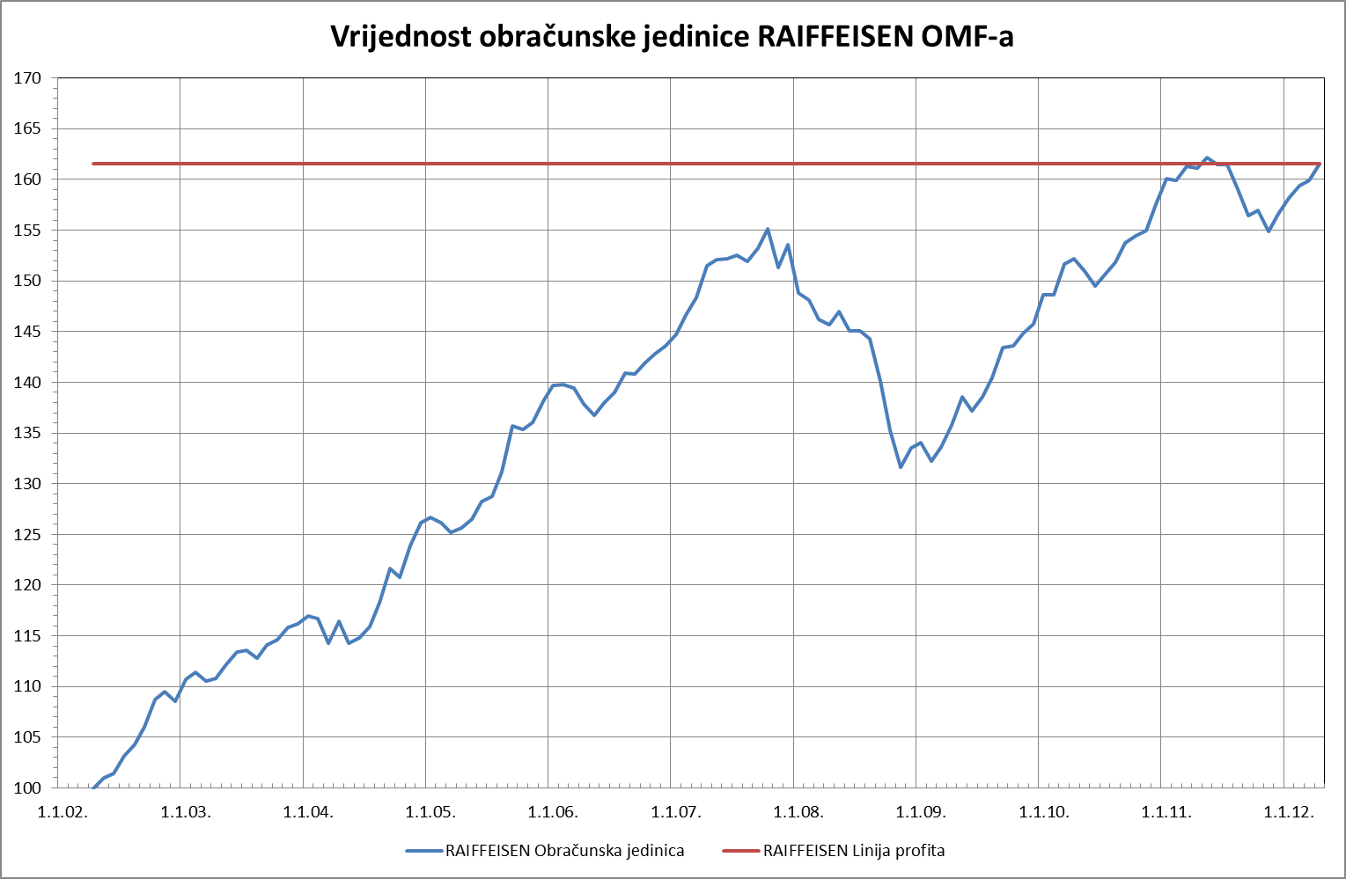

Izvor /Source: HANFA

Sadržaj / Contents

 | stranica / page 14

15 Grafikon 11
Grafikon 11: Vrijednost obračunske jedince - MIREX | Travanj 2012.
Chart 11: Value of unit of account - MIREX | April 2012

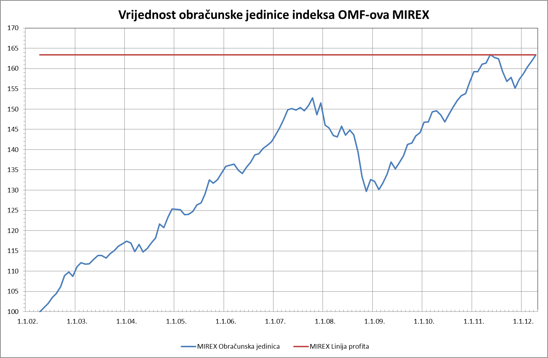

Izvor /Source: HANFA

Sadržaj / Contents

 | stranica / page 14

22 Grafikon 12
Grafikon 12: Anualizirani ekvivalentni prinosi - AZ obvezni mirovinski fond | Travanj 2012.
Chart 12: Annualized eqvivalent rates of return based on year of first payment of the contribution by the members - AZ mandatory pension fund | April 2012

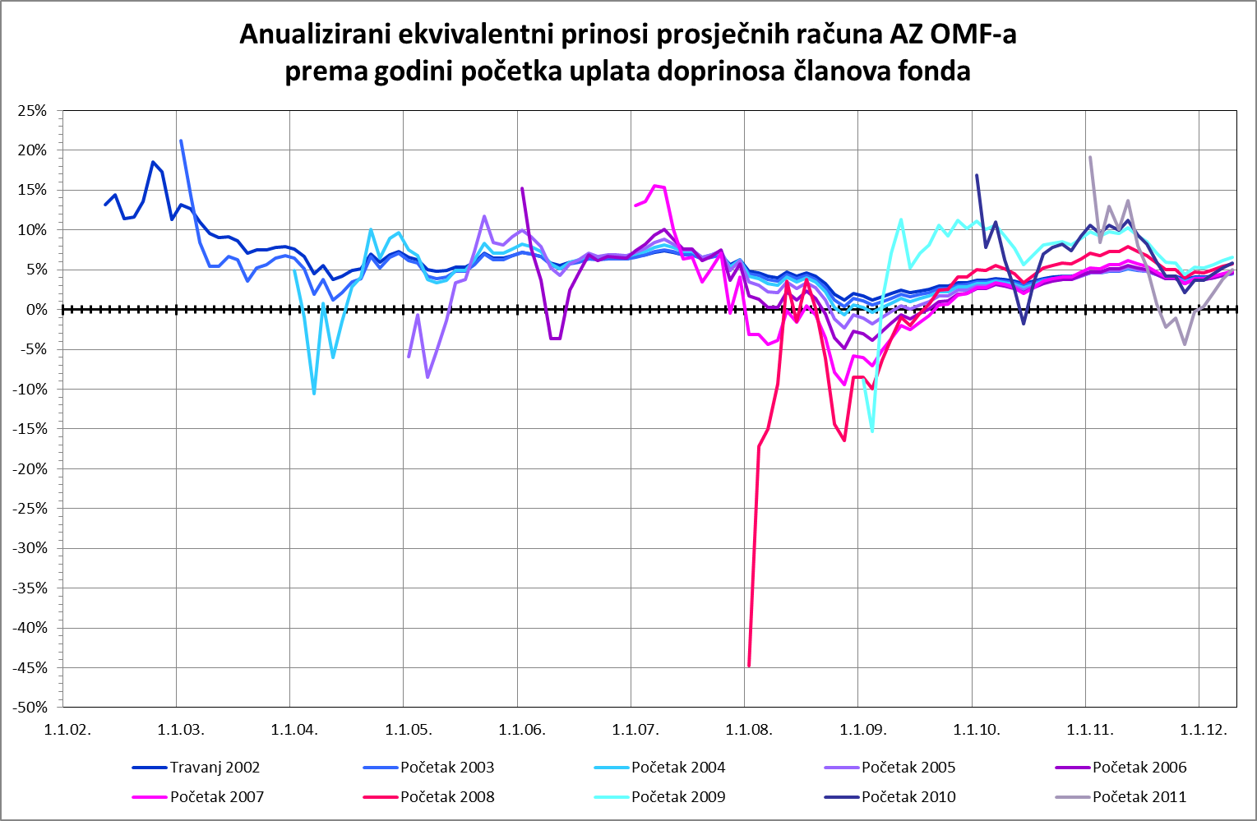

Izvor /Source: HANFA

Sadržaj / Contents

 | stranica / page 24

23 Grafikon 13
Grafikon 13: Anualizirani ekvivalentni prinosi - ERSTE Plavi obvezni mirovinski fond | Travanj 2012.
Chart 13: Annualized eqvivalent rates of return based on year of first payment of the contribution by the members - ERSTE Plavi mandatory pension fund | April 2012

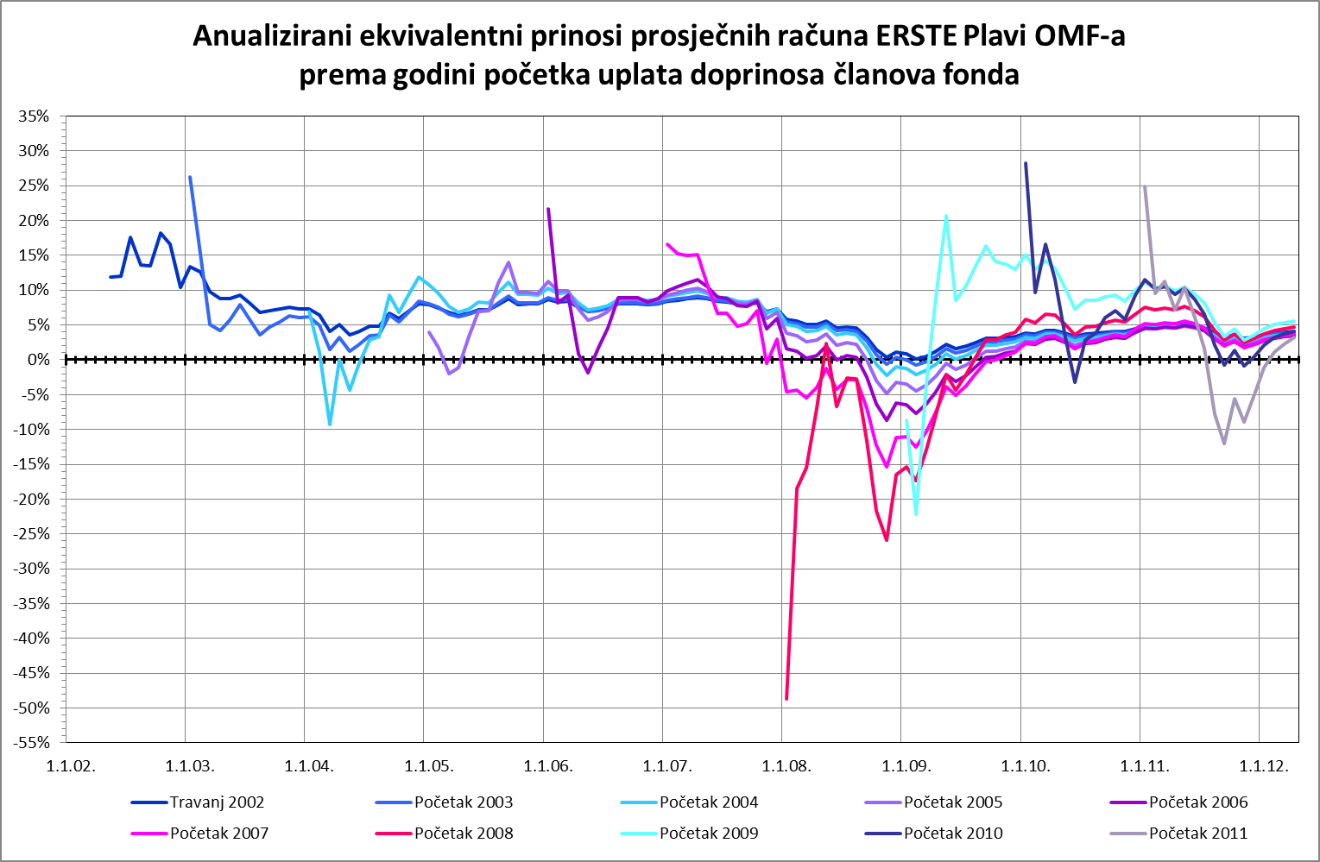

Izvor /Source: HANFA

Sadržaj / Contents

 | stranica / page 24

24 Grafikon 14
Grafikon 14: Anualizirani ekvivalentni prinosi - PBZ CO obvezni mirovinski fond | Travanj 2012.
Chart 14: Annualized eqvivalent rates of return based on year of first payment of the contribution by the members - PBZ CO mandatory pension fund | April 2012

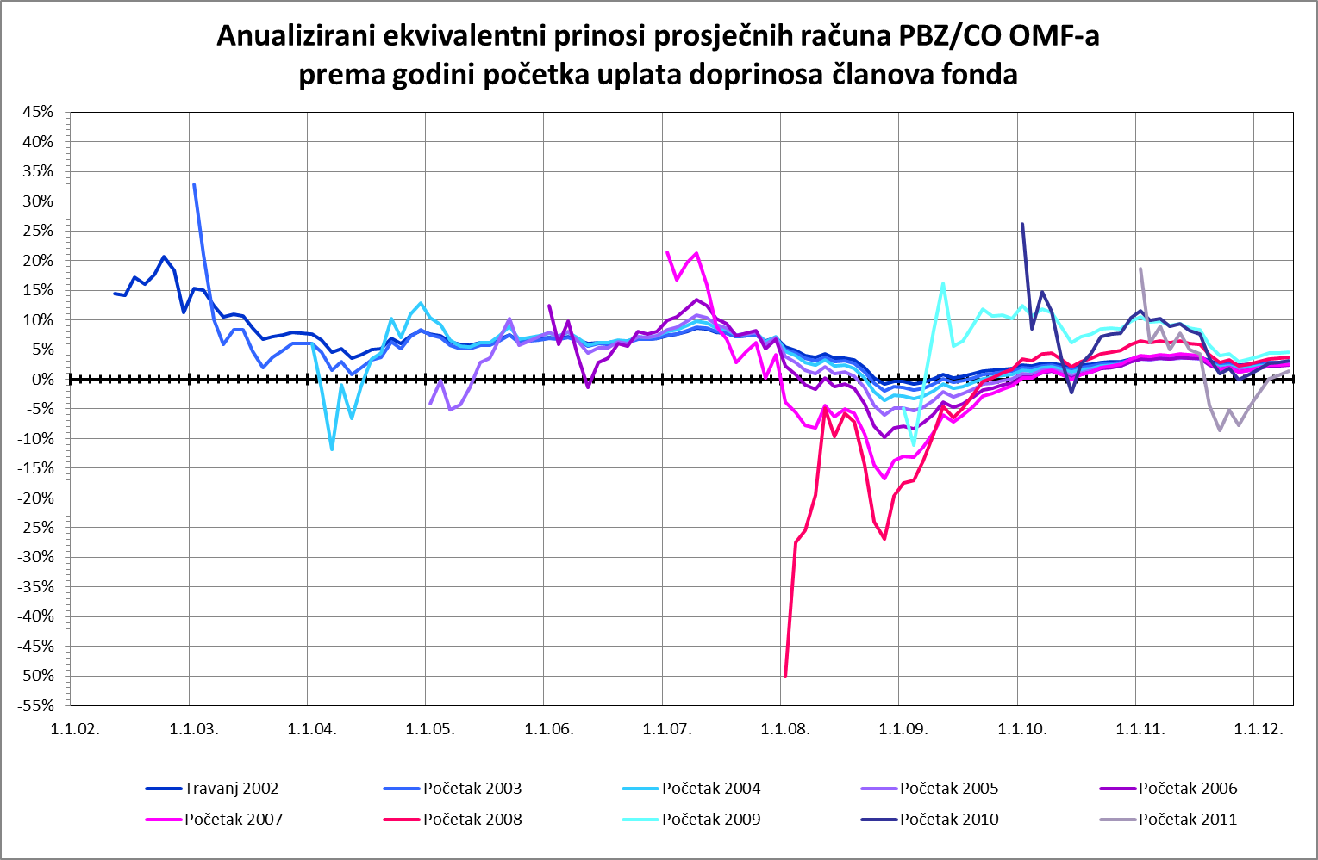

Izvor /Source: HANFA

Sadržaj / Contents

 | stranica / page 24

25 Grafikon 15
Grafikon 15: Anualizirani ekvivalentni prinosi - Raiffeisen obvezni mirovinski fond | Travanj 2012.
Chart 15: Annualized eqvivalent rates of return based on year of first payment of the contribution by the members - Raiffeisen mandatory pension fund | April 2012

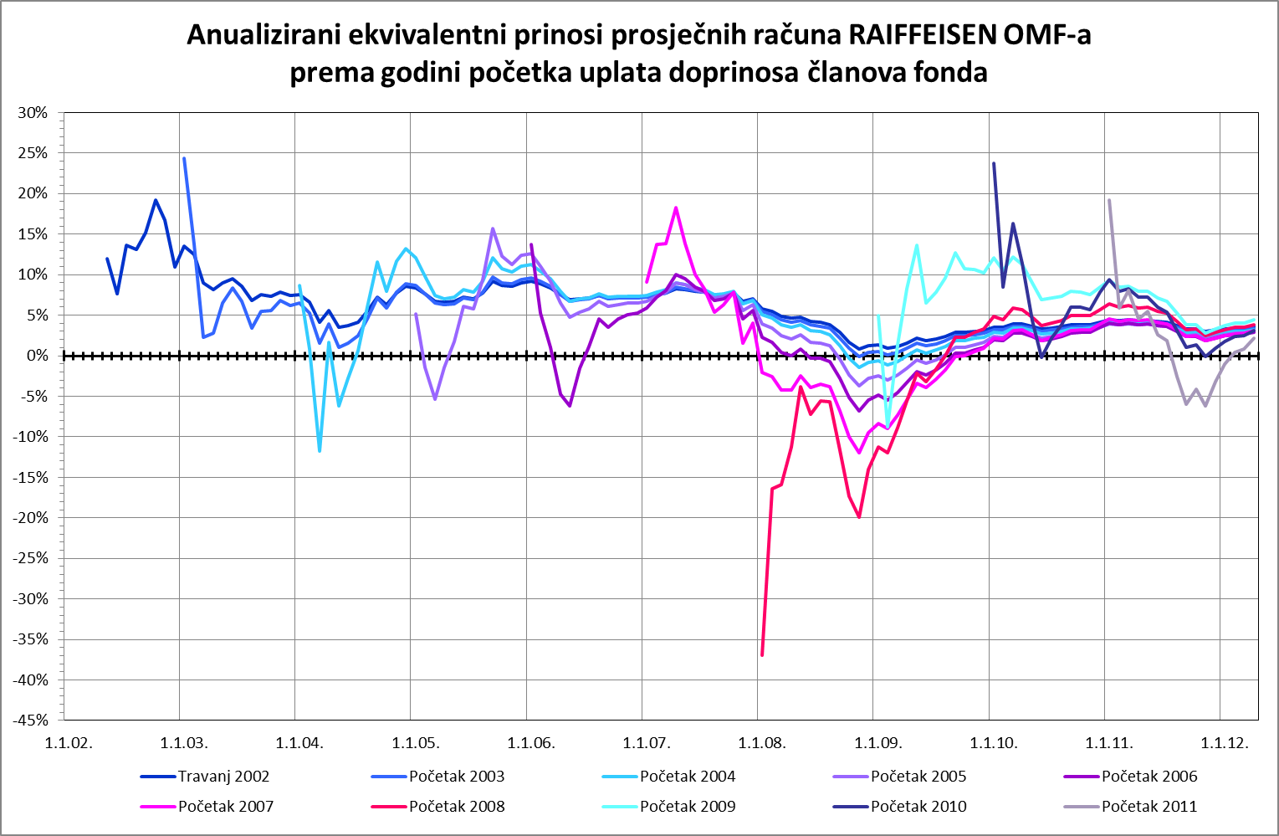

Izvor /Source: HANFA

Sadržaj / Contents

 | stranica / page 25

26 Grafikon 16
Grafikon 16: Anualizirani ekvivalentni prinosi - MIREX | Travanj 2012.
Chart 16: Annualized eqvivalent rates of return based on year of first payment of the contribution by the fund members - MIREX | April 2012

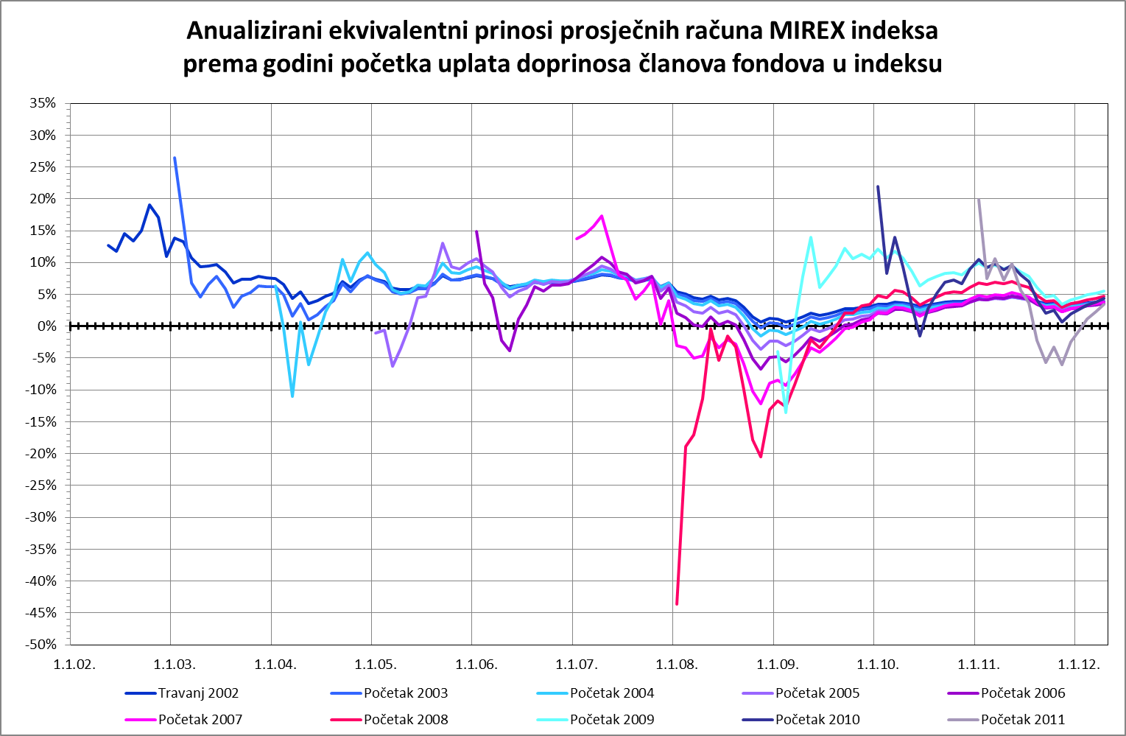

Izvor /Source: HANFA

Sadržaj / Contents

 | stranica / page 26

28 Tablica 13 - Grafikon 17
Tablica 13: Članstvo ODMF-ova1) |  |  |  |  |  |  | Travanj 2012.
Table 13: ODMF's Membership1) |  |  |  |  |  |  | April 2012

Članstvo / Membership | AZ benefit ODMF | AZ profit ODMF | Croatia osiguranje ODMF | Erste Plavi Expert ODMF | Erste Plavi Protect ODMF | Raiffeisen ODMF | Ukupno Total
Početak razdoblja Beginning of the period | 25,432 | 70,299 | 18,042 | 16,563 | 9,978 | 47,004 | 187,318
Udjel / Share | 13.58% | 37.53% | 9.63% | 8.84% | 5.33% | 25.09% | 100.00%
Novi članovi New members | 121 | 559 | 75 | 56 | 188 | 344 | 1,343
Mirovina / Retirement | 17 | 49 | 28 | 16 | 8 | 65 | 183
Smrt / Death | 5 | 2 | 2 | 1 | 2 | 5 | 17
Ostalo / Other | 46 | 41 | 1 | 23 | 21 | 39 | 171
Ukupan prestanak članstva Membership termination total | 68 | 92 | 31 | 40 | 31 | 109 | 371
Kraj razdoblja End of the period | 25,485 | 70,766 | 18,086 | 16,579 | 10,135 | 47,239 | 188,290
Udjel Share | 13.53% | 37.58% | 9.61% | 8.81% | 5.38% | 25.09% | 100.00%
Izvor / Source: DMD-ovi / DMDs
1) Preliminarni podaci / Preliminary data

Grafikon 17: Udjel ODMFova u ukupnom broju članova |  |  |  |  |  |  | Travanj 2012.
Chart 17: ODMFs' shares in total membership |  |  |  |  |  |  | April 2012

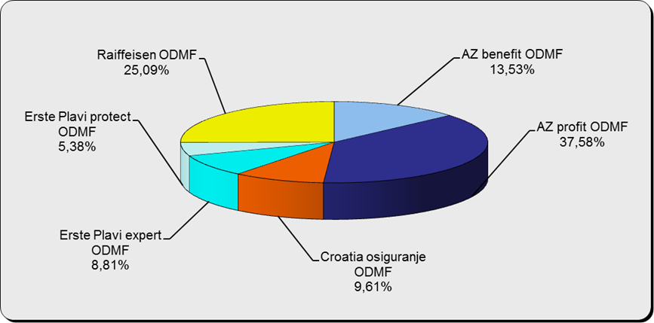

Izvor / Source: DMD-ovi / DMDs

Sadržaj / Contents

 |  |  |  |  |  |  | stranica / page 28

29 Tablica 14 - Grafikon 18
Tablica 14: Struktura članova ODMF-a prema dobi i spolu |  |  |  |  |  | KVARTALNI PODACI za: |  |  | OŽUJAK 2012.
Table 14: Open voluntary pension funds members age and sex structure |  |  |  |  |  | QUARTERLY DATA for: |  |  | MARCH 2012

 |  | Ožujak 2012. |  |  | Prosinac 2011. |  | P r o m j e n a / C h a n g e
 |  | March 2012 |  |  | December 2011 |  | Brojčana / In number |  | u % / in %
Dob Age | Muškarci Male | Žene Female | Ukupno Total | Muškarci Male | Žene Female | Ukupno Total | Muškarci Male | Žene Female | Ukupno Total
≤ 18 | 938 | 830 | 1,768 | 1,190 | 1,044 | 2,234 | -252 | -214 | -20.86%
19 - 24 | 5,616 | 3,630 | 9,246 | 5,547 | 3,528 | 9,075 | 69 | 102 | 1.88%
25 - 29 | 12,236 | 9,471 | 21,707 | 11,954 | 9,280 | 21,234 | 282 | 191 | 2.23%
30 - 34 | 14,858 | 12,824 | 27,682 | 14,352 | 12,537 | 26,889 | 506 | 287 | 2.95%
35 - 39 | 13,663 | 13,411 | 27,074 | 13,355 | 13,115 | 26,470 | 308 | 296 | 2.28%
40 - 44 | 12,719 | 13,884 | 26,603 | 12,308 | 13,535 | 25,843 | 411 | 349 | 2.94%
45 - 49 | 13,017 | 15,759 | 28,776 | 12,795 | 15,546 | 28,341 | 222 | 213 | 1.53%
50 - 59 | 16,996 | 18,266 | 35,262 | 16,413 | 18,343 | 34,756 | 583 | -77 | 1.46%
60 - 69 | 4,307 | 3,929 | 8,236 | 4,302 | 3,934 | 8,236 | 5 | -5 | 0.00%
70 - 84 | 446 | 463 | 909 | 478 | 507 | 985 | -32 | -44 | -7.72%
≥ 85 | 9 | 19 | 28 | 17 | 20 | 37 | -8 | -1 | -24.32%
Ukupno Total | 94,805 | 92,486 | 187,291 | 92,711 | 91,389 | 184,100 | 2,094 | 1,097 | 1.73%
Izvor / Source: DMD-ovi / DMDs

Grafikon 18: Dobna i spolna struktura članova ODMF-a na dan 31.03.2012.
Chart 18: ODMF members age and sex structure as at 31 March 2012

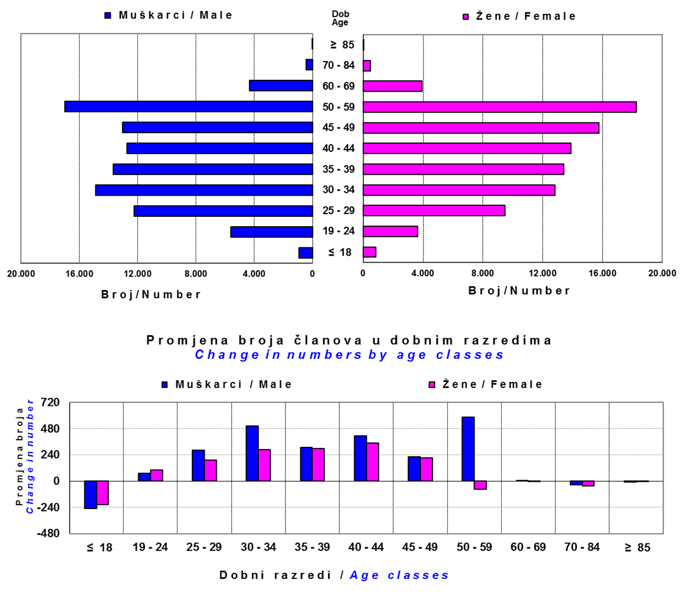

Izvor / Source: DMD-ovi / DMDs

Sadržaj / Contents

 |  |  |  |  |  |  |  |  | stranica/page 29

30 Tablica 15 - Grafikon 19
Tablica 15: Bruto mirovinski doprinosi uplaćeni ODMF-ovima1) |  |  |  |  | Travanj 2012.
Table 15: Gross pension contributions paid to ODMFs1) |  |  |  |  | April 2012

 |  |  |  | u tisućama kuna / in thousand HRK
Otvoreni dobrovoljni mirovinski fond Open-end voluntary pension fund | Bruto mirovinski doprinosi / Gross pension contributions
 | Travanj 2012. | Ožujak 2012. | Mjesečna promjena | Sveukupno od početka djelovanja 2) | Prirast ukupnih bruto doprinosa u tekućem mjesecu
 | April 2012 | March 2012 | Monthly change | Grand total since the start of activity 2) | Total net contributions growth in current month
AZ benefit ODMF | 2,910 | 5,956 | -51.13% | 177,124 | 1.67%
AZ profit ODMF | 7,911 | 20,330 | -61.09% | 700,177 | 1.14%
Croatia osiguranje ODMF | 1,253 | 3,382 | -62.96% | 143,105 | 0.88%
Erste Plavi Expert ODMF | 1,070 | 3,396 | -68.51% | 123,870 | 0.87%
...
Ukupno / Total | 18,334 | 49,140 | -62.69% | 1,890,129 | 0.98%
Izvor / Source: DMD-ovi / DMDs
1) Bruto doprinosi jednaki su ukupno uplaćenim doprinosima članova dobrovoljnih mirovinskih fondova, prije odbitka naknade DMD-ova od uplaćenih doprinosa.
1) Gross contribution is a contribution paid in by a member of a voluntary pension fund which includes DMDs' entry fee.
2) U ukupnim uplatama iskazana su i uplaćena sredstva državnog poticaja.
2) Total net contributions include state subsidies.

Grafikon.19: Mjesečna promjena bruto mirovinskih doprinosa uplaćenih ODMF-ovima |  |  |  |  | Travanj 2012.
Chart: 19: Monthly change of gross pension contributions paid to ODMFs |  |  |  |  | April 2012

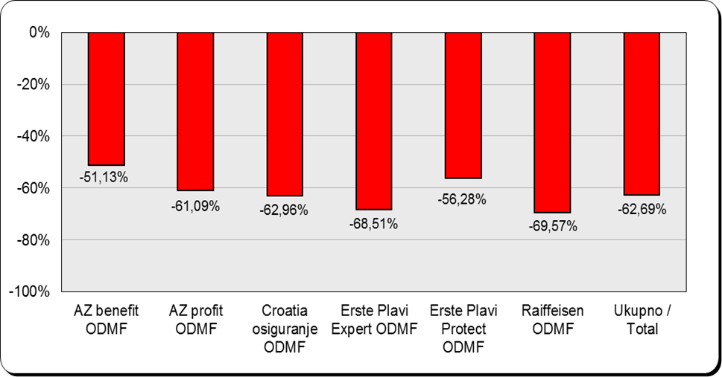

Izvor / Source: DMD-ovi / DMDs

Sadržaj / Contents

 |  |  |  |  | stranica / page 30

31 Tablica 16 - Grafikon 20,21
...
Naziv fonda Fund's name | Neto imovina / Net assets
AZ profit ODMF | 751,183 | 42.31% | 741,584 | 42.33% | 9,599 | 1.29%
Croatia osiguranje ODMF | 116,284 | 6.55% | 115,769 | 6.61% | 515 | 0.44%
Erste Plavi Expert ODMF | 109,906 | 6.19% | 108,215 | 6.18% | 1,690 | 1.56%
Erste Plavi Protect ODMF | 47,889 | 2.70% | 46,651 | 2.66% | 1,238 | 2.65%
Raiffeisen ODMF | 589,150 | 33.18% | 583,326 | 33.29% | 5,824 | 1.00%
Ukupno / Total | 1,775,439 | 100.00% | 1,752,102 | 100.00% | 23,337 | 1.33%
Izvor /Source: HANFA

Grafikon 20: Udjeli pojedinih ODMF-ova u ukupnoj neto imovini |  |  |  |  |  | Travanj 2012.
Chart 20: ODMFs' shares in total net assets |  |  |  |  |  | April 2012
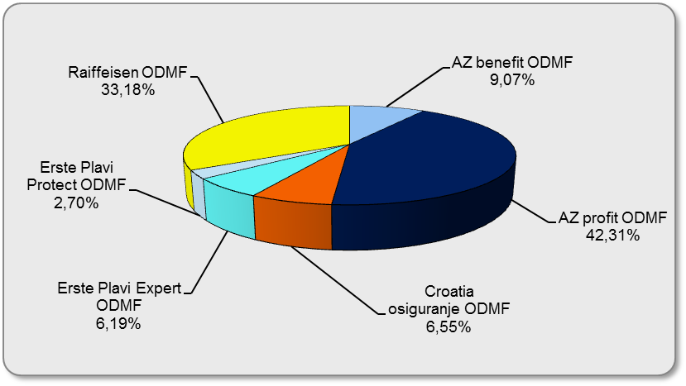

Izvor /Source: HANFA

Grafikon 21: Mjesečna promjena neto imovine ODMF-ova |  |  |  |  |  | Travanj 2012.
Chart 21: ODMFs net assets monthly change |  |  |  |  |  | April 2012

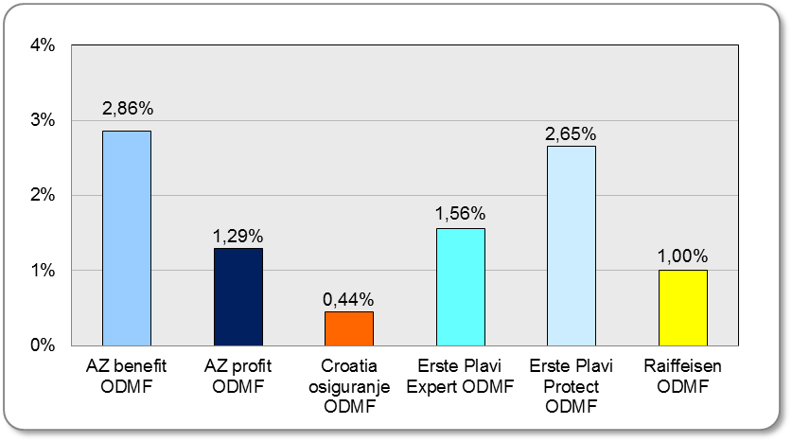

Izvor /Source: HANFA

Sadržaj / Contents
 |  |  |  |  |  | stranica / page 31

32 Tablica 17 - Grafikon 22
...
 | Vrijednosti obračunskih jedinica Unit of account values | P r i n o s i / R a t e s o f r e t u r n
Izvor /Source: HANFA

1) Prinos mirovinskog fonda je postotna razlika između vrijednosti obračunske jedinice na zadnji radni dan razdoblja za koji se prinos računa i vrijednosti te jedinice na zadnji radni dan prethodnog razdoblja.
1) Rate of return of a pension fund is the percentual difference between the value of its unit of account on the last day of the reporting period and this unit's value on the last day of the previous period.
2) Kao datum početka poslovanja pojedinog DMF-a uzima se datum uplate prvih doprinosa, odnosno datum na koji je početna vrijednost obračunske jedinice bila 100,0000.
2) The first day of business of any given DMF shall be the date of the first contribution pay-ins, or the date on which the initial value of the unit of account is 100,0000.

Grafikon 22: Mjesečni prinosi ODMF-ova |  |  | Travanj 2012.
Chart 22: ODMF monthly rates of return |  |  | April 2012

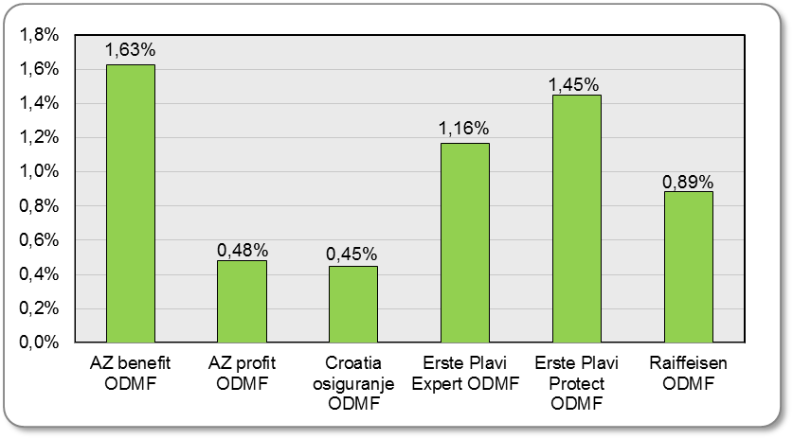

Izvor /Source: HANFA

Sadržaj / Contents

 |  |  | stranica / page 32

35 Tablica 21 - Grafikon 23
...
 |  | Ožujak 2012. |  |  | Prosinac 2011. |  | P r o m j e n a / C h a n g e
60 - 69 | 1,054 | 316 | 1,370 | 1,006 | 288 | 1,294 | 48 | 28 | 5.87%
70 - 84 | 19 | 6 | 25 | 11 | 6 | 17 | 8 | 0 | 47.06%
≥ 85 | 1 | 0 | 1 | 1 | 0 | 1 | 0 | 0 | 0.00%
Ukupno Total | 11,709 | 6,283 | 17,992 | 11,826 | 6,327 | 18,153 | -117 | -44 | -0.89%
Izvor / Source: DMD-ovi / DMDs

Grafikon 23: Dobna i spolna struktura članova ZDMF-a na dan 31.03.2012.
Chart 23: ZDMF members age and sex structure as at 31 March 2012

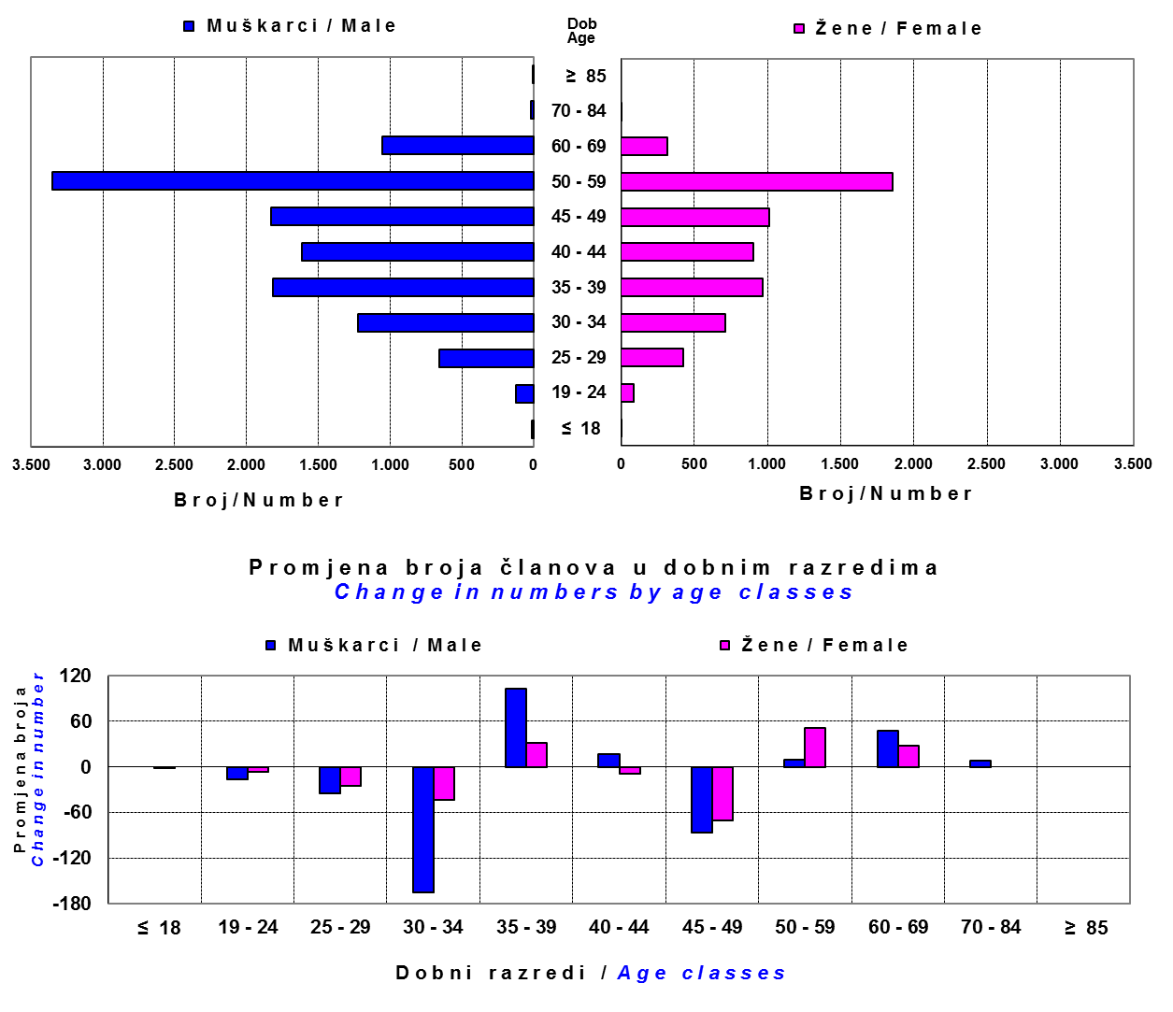

Izvor / Source: DMD-ovi / DMDs

Sadržaj / Contents

 |  |  |  |  |  |  |  |  | stranica / page 35

36 Tablica 22 - Grafikon 24
...
Grafikon 24: Mjesečni prinosi ZDMF-ova | Travanj 2012.
Chart 24: ZDMF monthly rates of return | April 2012

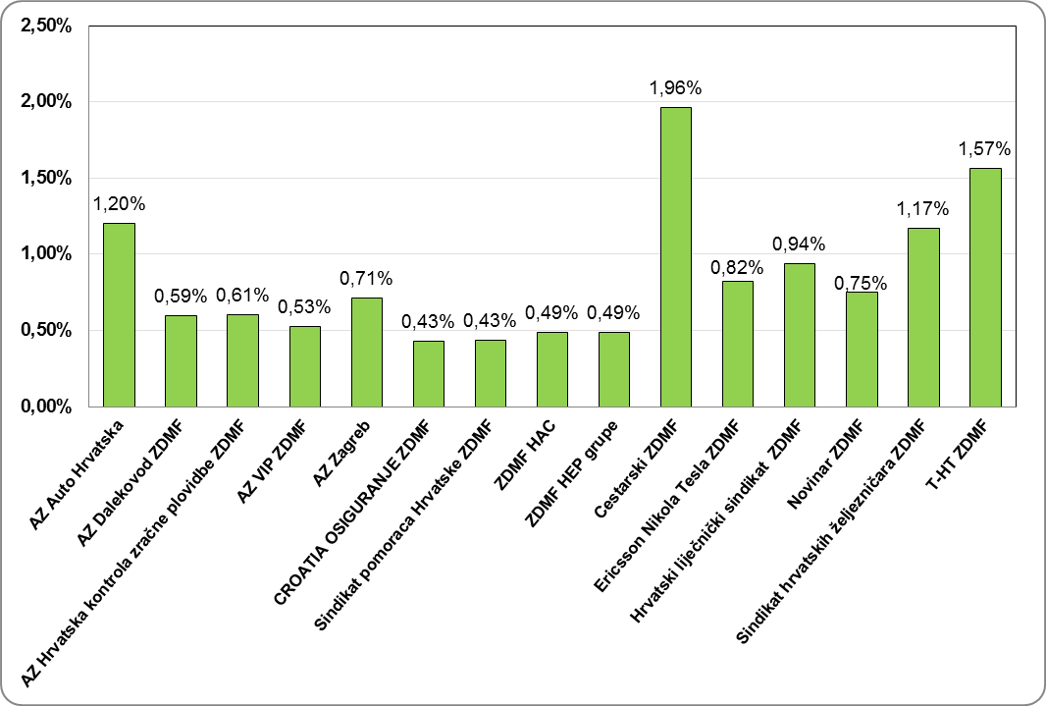

Izvor / Source: HANFA

Sadržaj / Contents
...

38 Tablica 24 - Grafikon 25
...
 | u tisućama kuna / in thousand HRK
23 | Životna osiguranja kod kojih osiguranik na sebe preuzima investicijski rizik Assurance/insurance linked with units of investment funds - unit-linked | 54,238 | 49,584 | 2,191 | 24,482
24 | Tontine Tontine | - | - | - | -
25 | Osiguranje s kapitalizacijom isplate Assurance with paid-up sum assured | - | - | - | -
 | UKUPNO (neživotna osiguranja, vrste 01 - 18) TOTAL (non-life insurance, lines 01 -18) | 2,134,186 | 2,503,583 | 218,034 | 1,007,840
 | UKUPNO (životna osiguranja, vrste 19 - 25) TOTAL (life assurance 19 - 25) | 1,387,958 | 769,780 | 19,435 | 472,749
 | UKUPNO / TOTAL | 3,522,144 | 3,273,363 | 237,469 | 1,480,589

Grafikon 25: Udio bruto zaračunate premije po vrstama osiguranja
Chart 25: Gross Written Premium by Line of Insurance
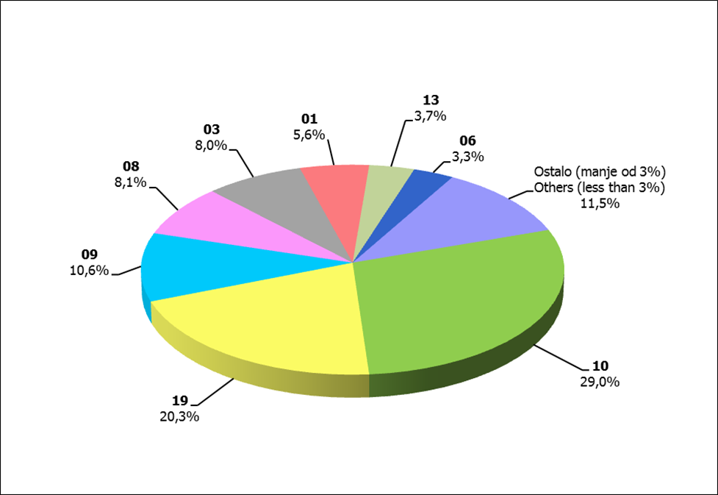

Izvor / Source: HANFA
...

39 Grafikon 25.1
Grafikon 25.1: Udio zaračunate bruto premije i likvidiranih šteta po društvima za osiguranje po vrstama osiguranja za period od 1. siječnja do 30. travnja 2012.
Chart 25.1 : Share of written premium and claims settled per line of insurances for the period 1 January - 30 April 2012

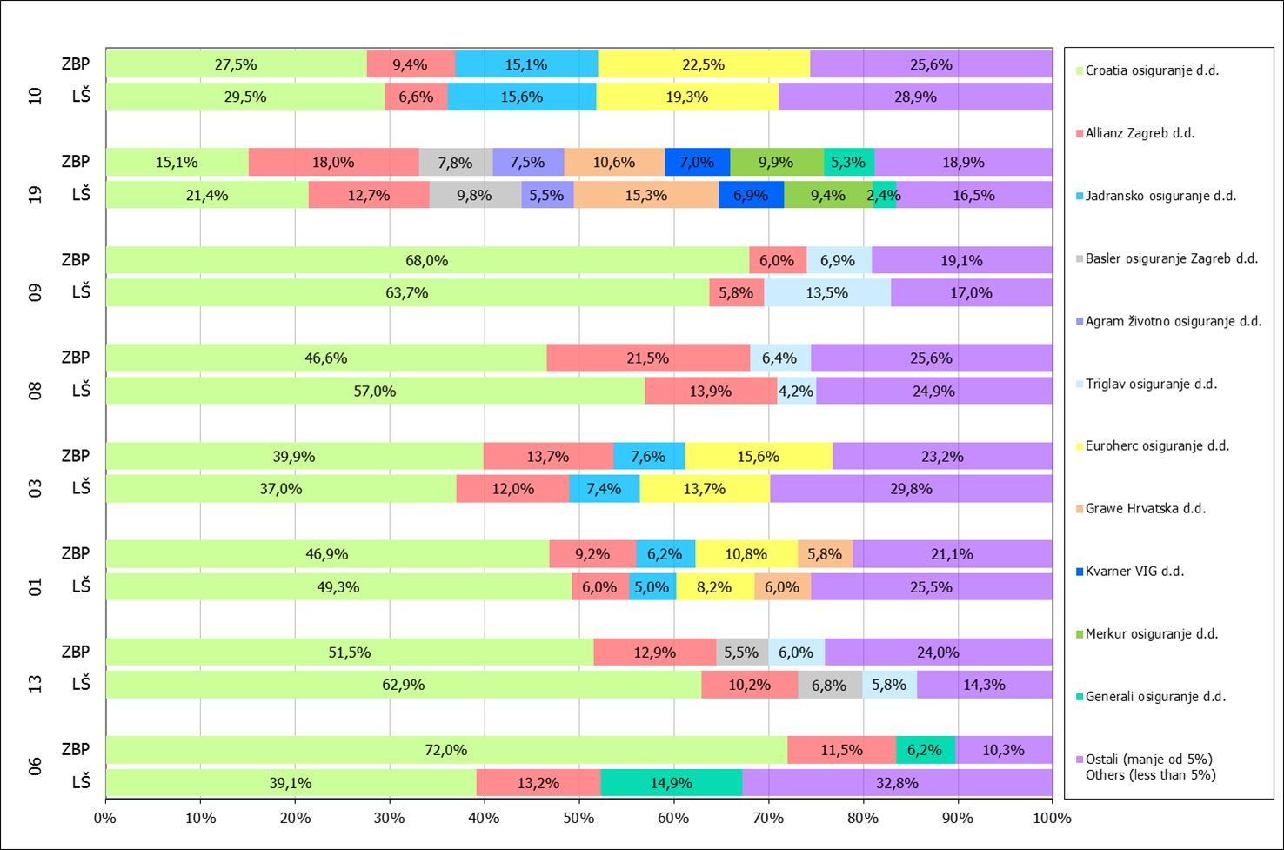

Izvor / Source: HANFA

Napomena: Grafikon prikazuje društva za osiguranje sa zaračunatom bruto premijom većom od 5% ukupne zaračunate bruto premije u promatranoj vrsti osiguranja.
Grafikon prikazuje samo vrste osiguranja sa zaračunatom bruto premijom većom od 3% ukupne zaračunate bruto premije tržišta osiguranja u RH.
Kratice ZBP i LŠ redom predstavljaju zaračunatu bruto premijiu i likvidirane štete

Note:The chart represents insurance companies with written premium greater then 5% of total written premium of the presented line of insurance.
Chart represents lines of insurance with written premium greater then 3% of total written premium of Croatian insurance market.
Abbreviations ZBP and LŠ stands for written premium and claims settled respectively.
...

42 Grafikoni 27.1, 27.2
Grafikon 27.1: Dnevni prinosi Crobex-a u tekućoj godini (zadnjih 6 mjeseci) | Travanj 2012.
Chart 27.1: Crobex daily rates of return in current year (last 6 months) | April 2012

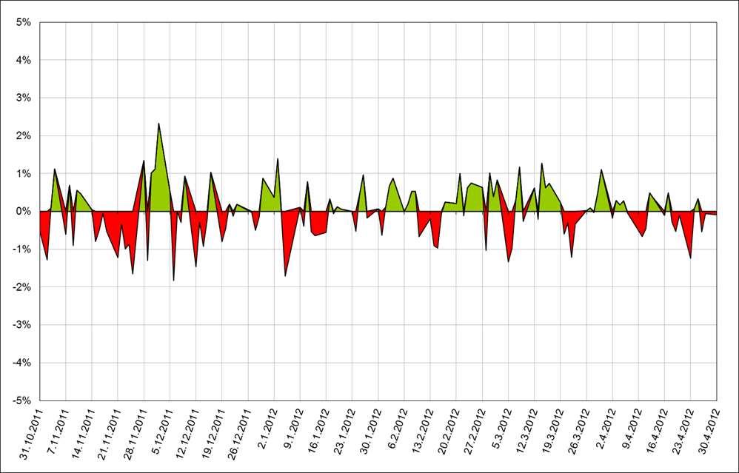

Izvor / Source:Bloomberg

Grafikon 27.2: Dnevni prinosi Crobex-a u prethodnoj godini (zadnjih 6 mjeseci) | Travanj 2011.
Chart 27.2: Crobex daily rates of return in previous year (last 6 months) | April 2011

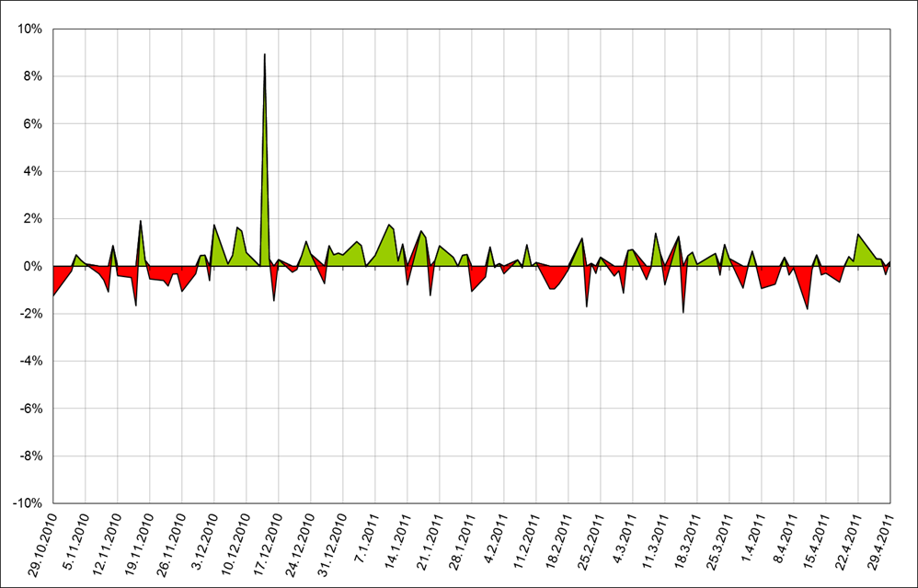

Izvor / Source:Bloomberg

Sadržaj / Contents

 | stranica / page 42

43 Grafikon 27.3
Grafikon 27.3: Mjesečne vrijednosti i volumeni Crobex-a |  | Travanj 2012.
Chart 27.3: Crobex monthly values and volumes |  | April 2012

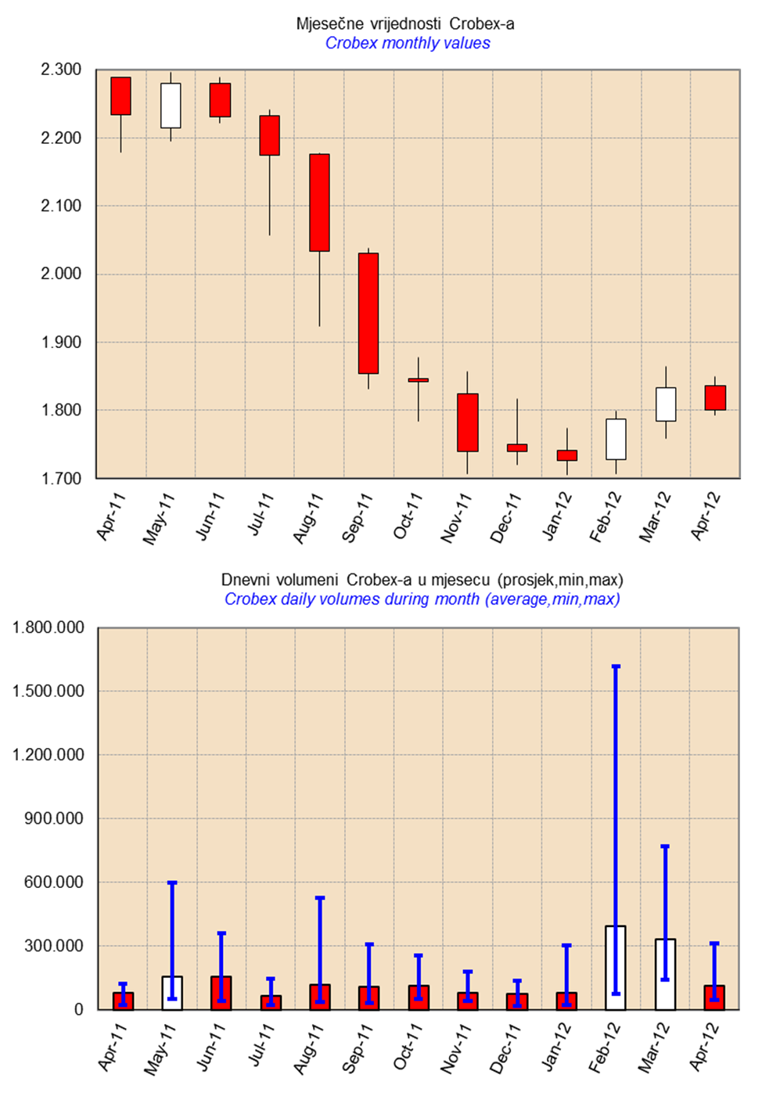

Izvor /Source: HANFA

Sadržaj / Contents

 | stranica / page 43

47 Grafikon 28
Grafikon 28 :Promjene ukupne neto imovine OIF- ova | Travanj 2012.
Chart 28: Changes in OIF total NAV | April 2012

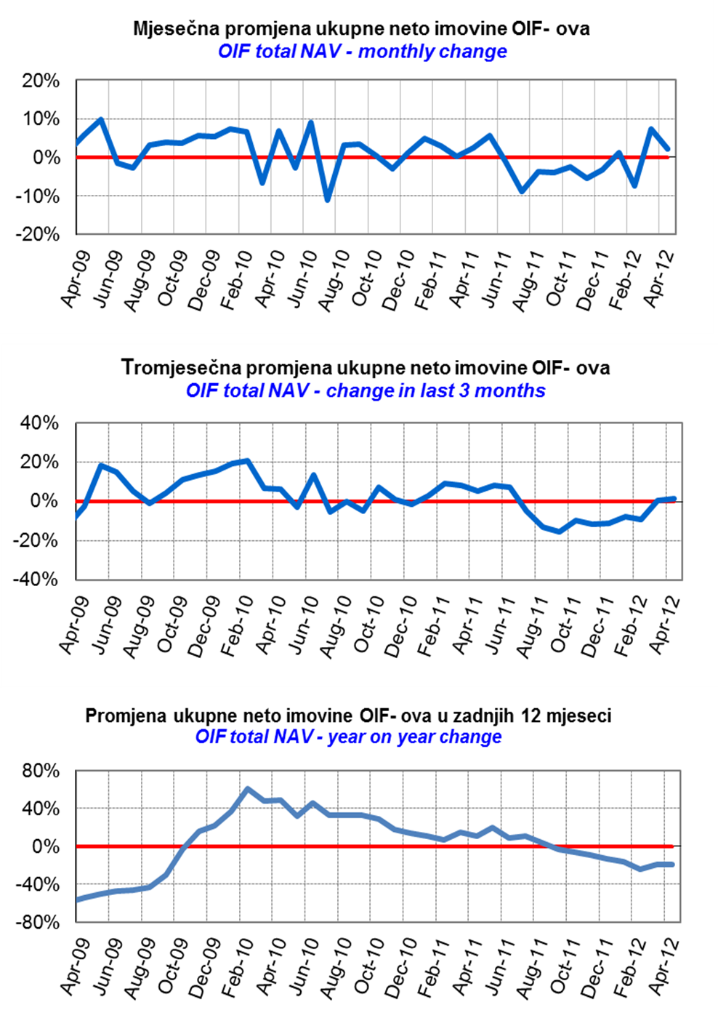

Izvor / Source: HANFA

Sadržaj / Contents

 | stranica / page 47

49 Grafikon 29
Grafikon 29: Promjena neto imovine i vrijednosti udjela dioničkih OIF-ova | Travanj 2012.
Chart 29: Change in net assets and unit values of equity open-end investment funds | April 2012

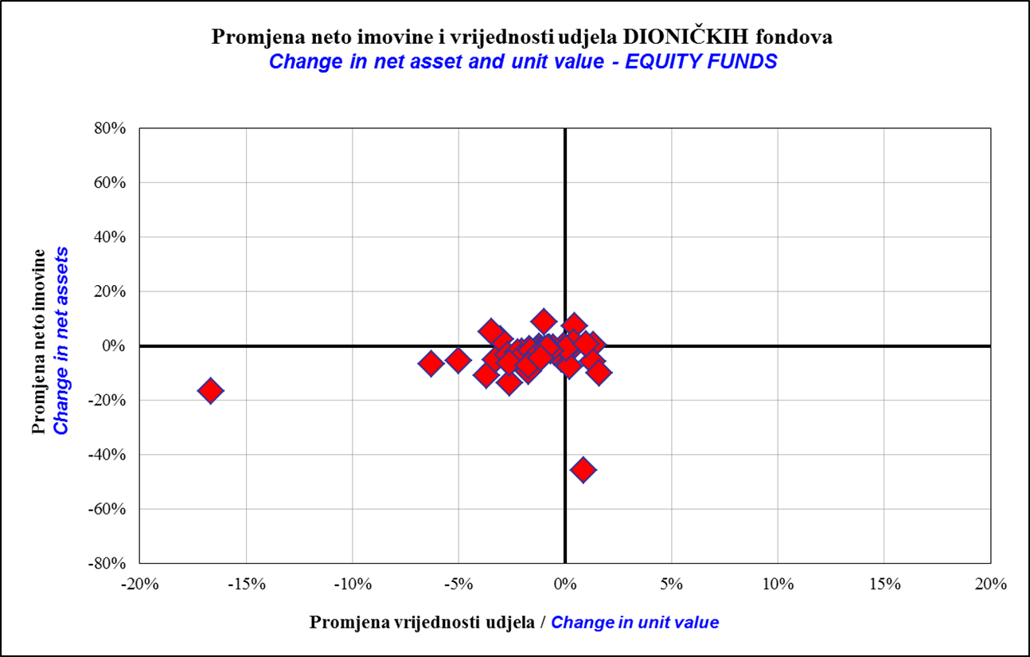

Fondovi bez promjene neto imovine i vrijednosti udjela i fondovi sa ekstremno velikom promjenom neto imovine i vrijednosti udjela nisu uključeni
Funds without change in net assets and unit value, and funds with extremly large change in net assets and unit value are not included
 | Ožujak 2012.
 | March 2012

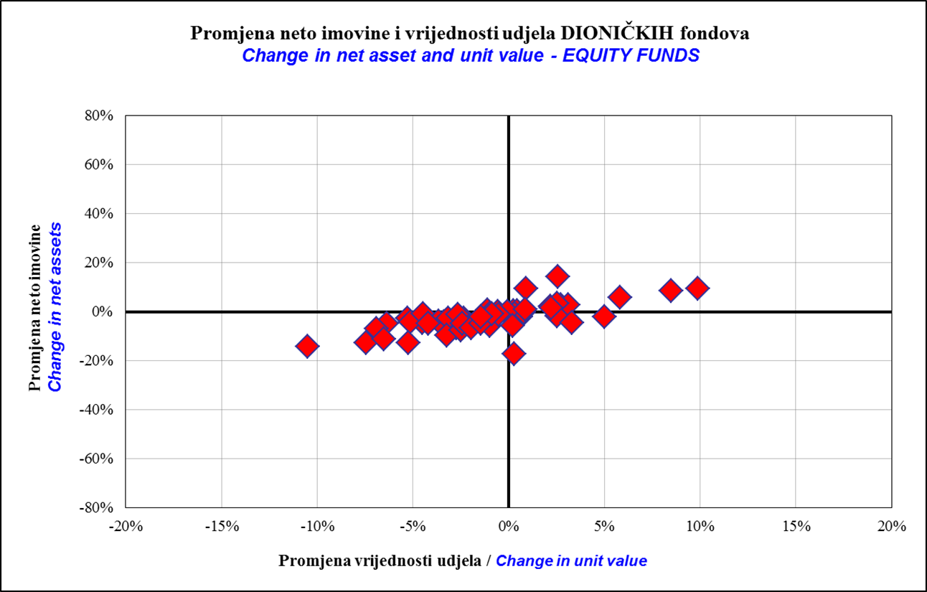

Fondovi bez promjene neto imovine i vrijednosti udjela i fondovi sa ekstremno velikom promjenom neto imovine i vrijednosti udjela nisu uključeni
Funds without change in net assets and unit value, and funds with extremly large change in net assets and unit value are not included

Sadržaj / Contents
...

50 Grafikon 30
Grafikon 30: Raspon promjene neto imovine i vrijednosti udjela dioničkih OIF-ova | Travanj 2012.
Chart 30 : Range of change in net assets and unit value of equity open-end investment funds | April 2012

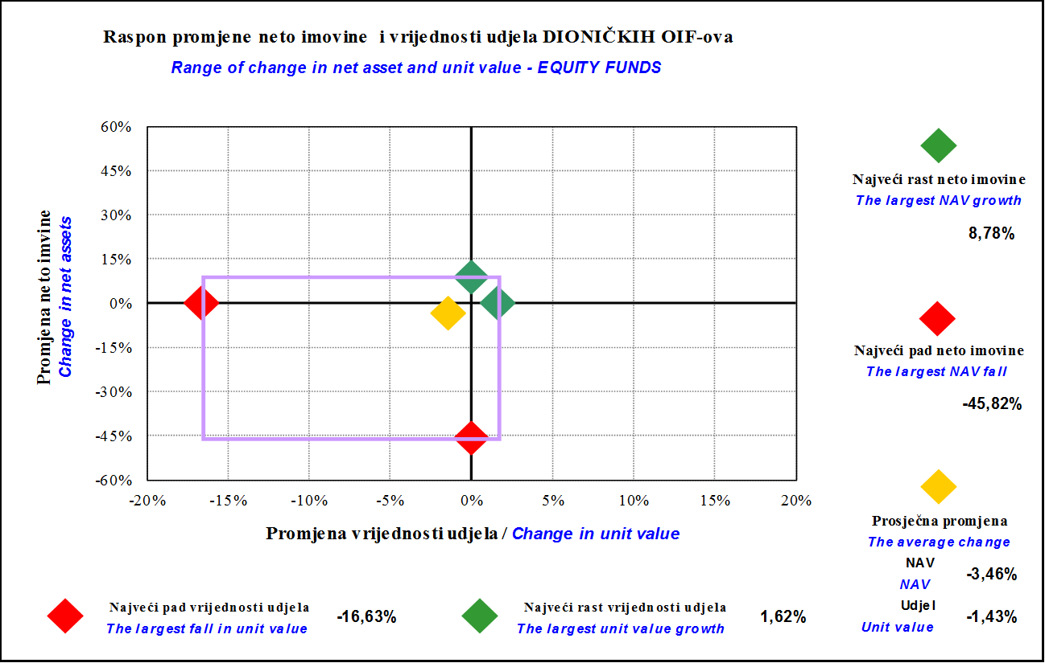

Fondovi bez promjene neto imovine i vrijednosti udjela i fondovi sa ekstremno velikom promjenom neto imovine i vrijednosti udjela nisu uključeni
Funds without change in net assets and unit value, and funds with extremly large change in net assets and unit value are not included
 | Ožujak 2012.
 | March 2012

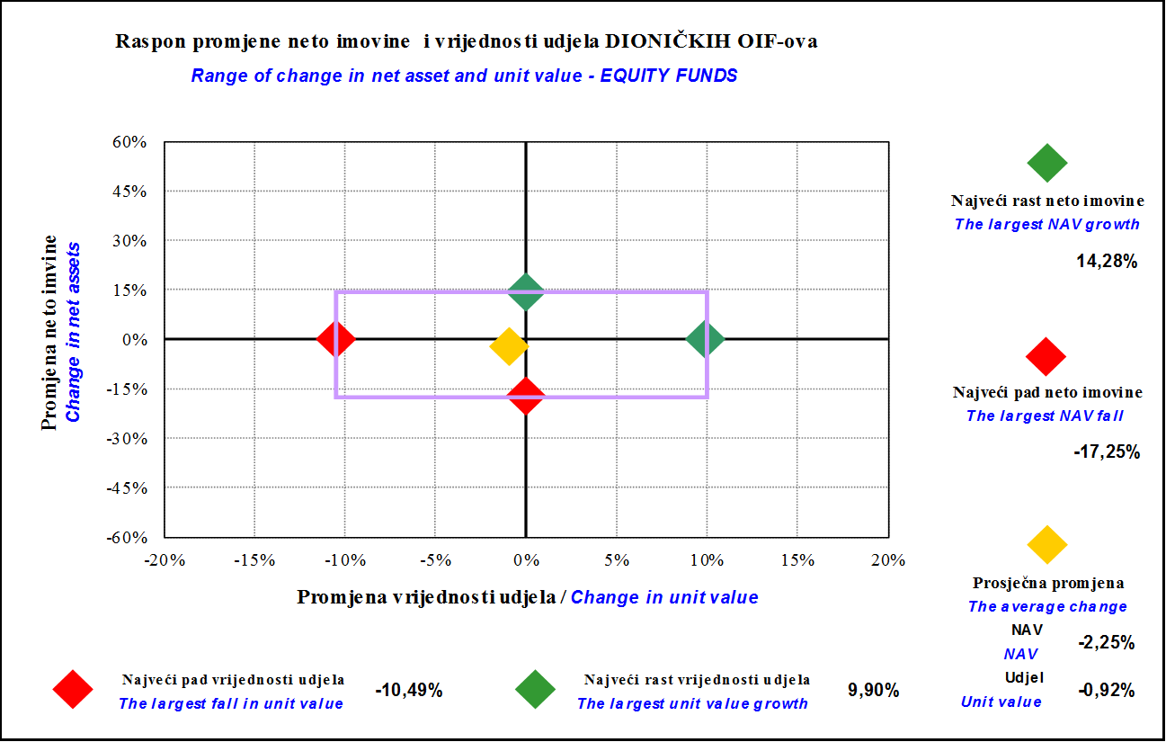

Fondovi bez promjene neto imovine i vrijednosti udjela i fondovi sa ekstremno velikom promjenom neto imovine i vrijednosti udjela nisu uključeni
Funds without change in net assets and unit value, and funds with extremly large change in net assets and unit value are not included

Sadržaj / Contents
...

51 Grafikon 31
Grafikon 31: Distribucija promjene neto imovine i udjela dioničkih OIF-ova | Travanj 2012.
Chart 31 :Distribution of change in net assets and units of equity open-end investment funds | April 2012

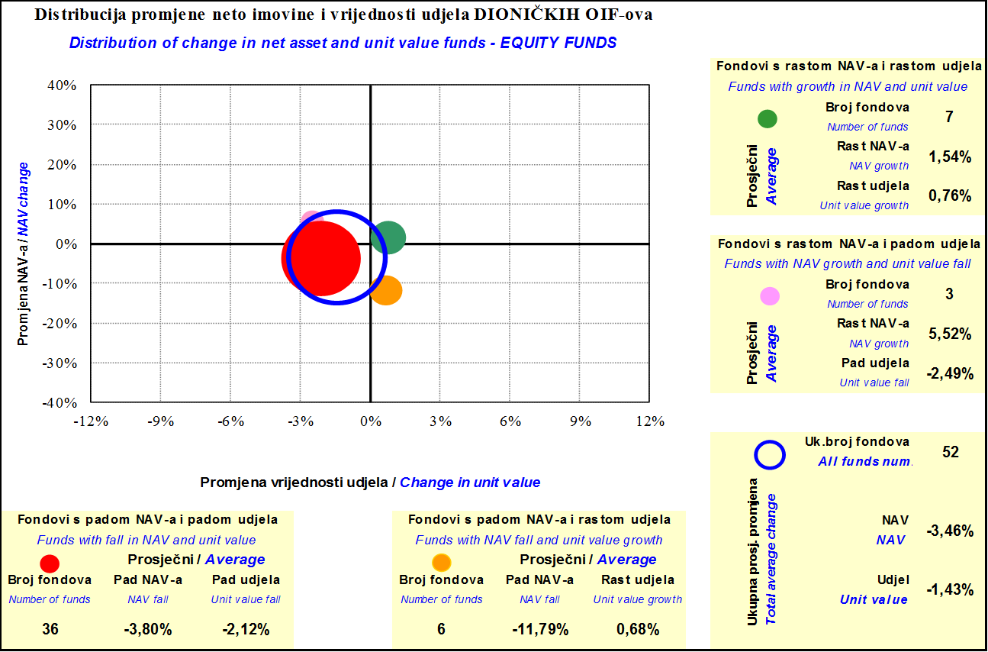

Fondovi bez promjene neto imovine i vrijednosti udjela i fondovi sa ekstremno velikom promjenom neto imovine i vrijednosti udjela nisu uključeni
Funds without change in net assets and unit value, and funds with extremly large change in net assets and unit value are not included
 | Ožujak 2012.
 | March 2012
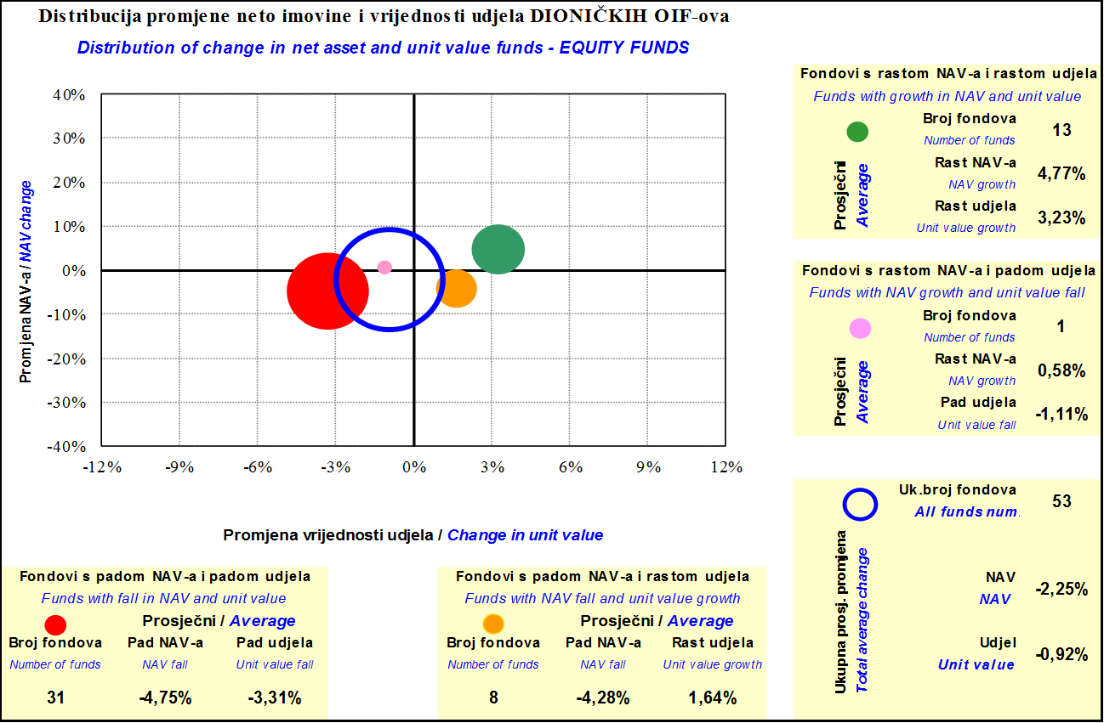

Fondovi bez promjene neto imovine i vrijednosti udjela i fondovi sa ekstremno velikom promjenom neto imovine i vrijednosti udjela nisu uključeni
Funds without change in net assets and unit value, and funds with extremly large change in net assets and unit value are not included

Sadržaj / Contents

 | stranica / page 50

53 Grafikon 32
Grafikon 32: Promjena neto imovine i vrijednosti udjela mješovitih OIF-ova | Travanj 2012.
Chart 32: Change in net assets and unit values of balanced open-end investment funds | April 2012

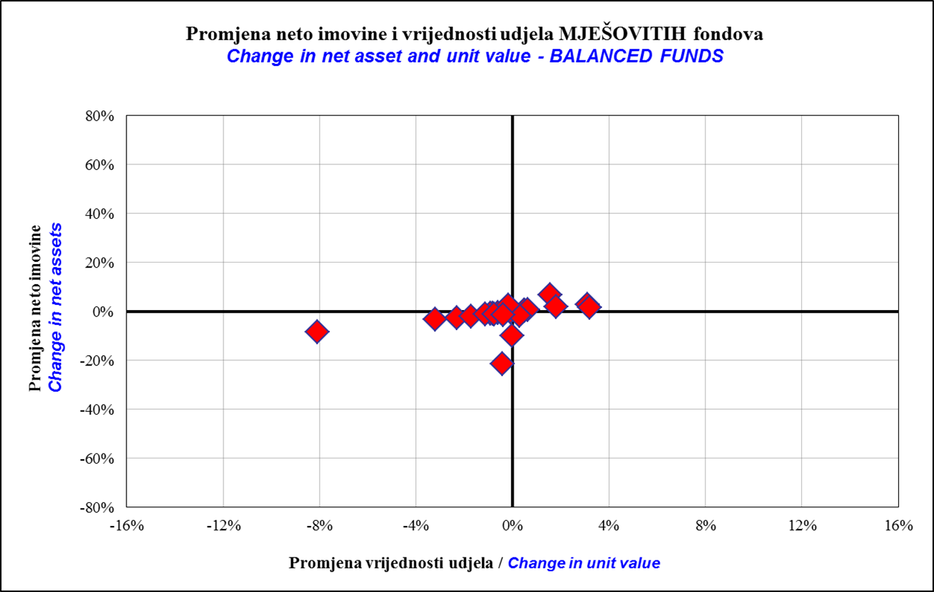

Fondovi bez promjene neto imovine i vrijednosti udjela i fondovi sa ekstremno velikom promjenom neto imovine i vrijednosti udjela nisu uključeni
Funds without change in net assets and unit value, and funds with extremly large change in net assets and unit value are not included
 | Ožujak 2012.
 | March 2012

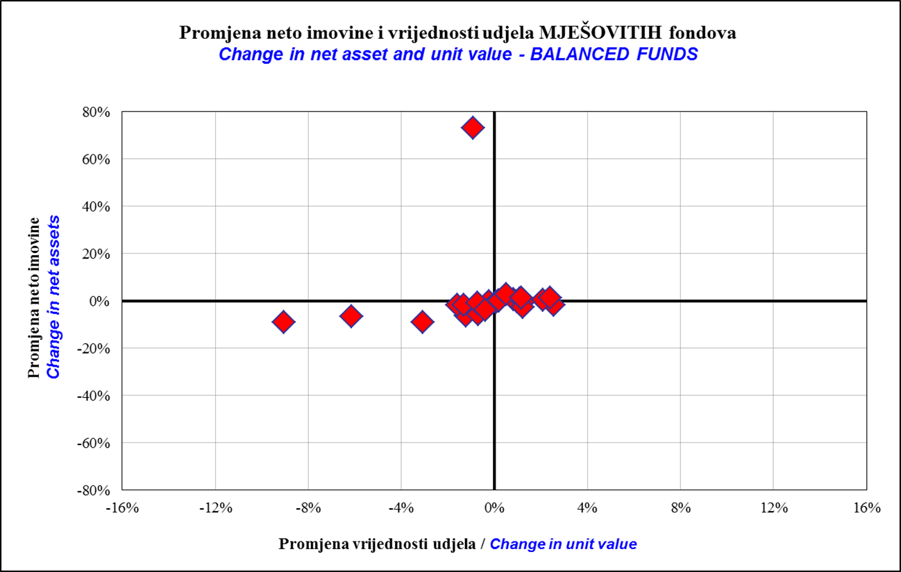

Fondovi bez promjene neto imovine i vrijednosti udjela i fondovi sa ekstremno velikom promjenom neto imovine i vrijednosti udjela nisu uključeni
Funds without change in net assets and unit value, and funds with extremly large change in net assets and unit value are not included

Sadržaj / Contents
...

54 Grafikon 33
Grafikon 33: Raspon promjene neto imovine i vrijednosti udjela mješovitih OIF-ova | Travanj 2012.
Chart 33 : Range of change in net assets and unit value of balanced open-end investment funds | April 2012

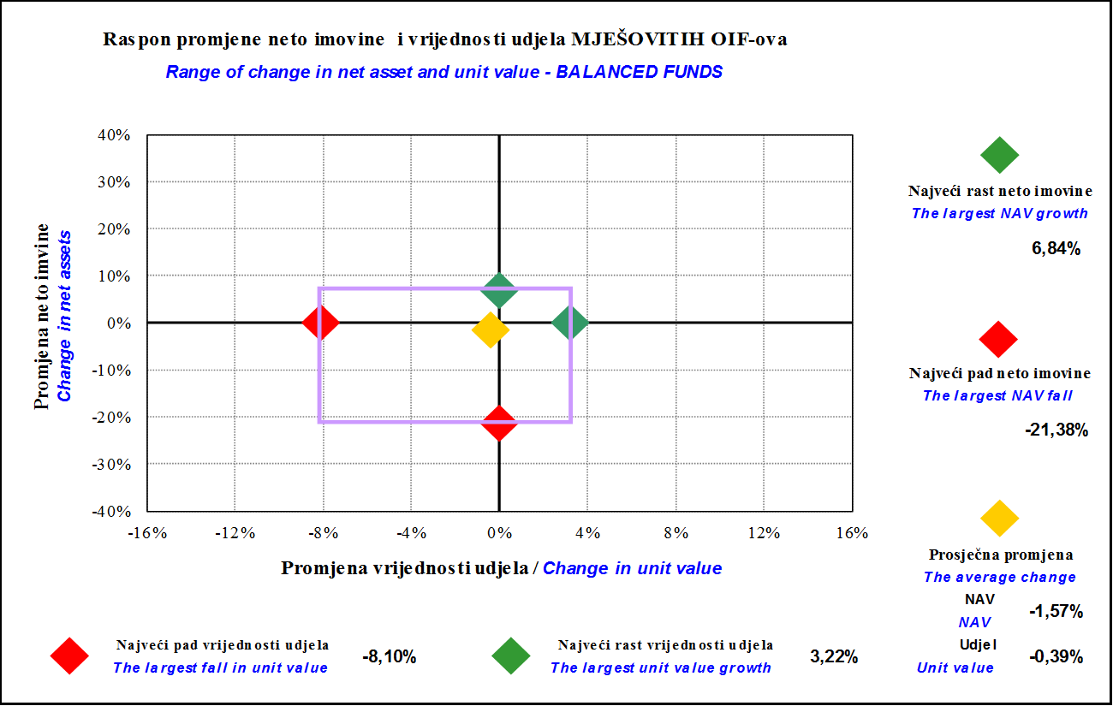

Fondovi bez promjene neto imovine i vrijednosti udjela i fondovi sa ekstremno velikom promjenom neto imovine i vrijednosti udjela nisu uključeni
Funds without change in net assets and unit value, and funds with extremly large change in net assets and unit value are not included
 | Ožujak 2012.
 | March 2012

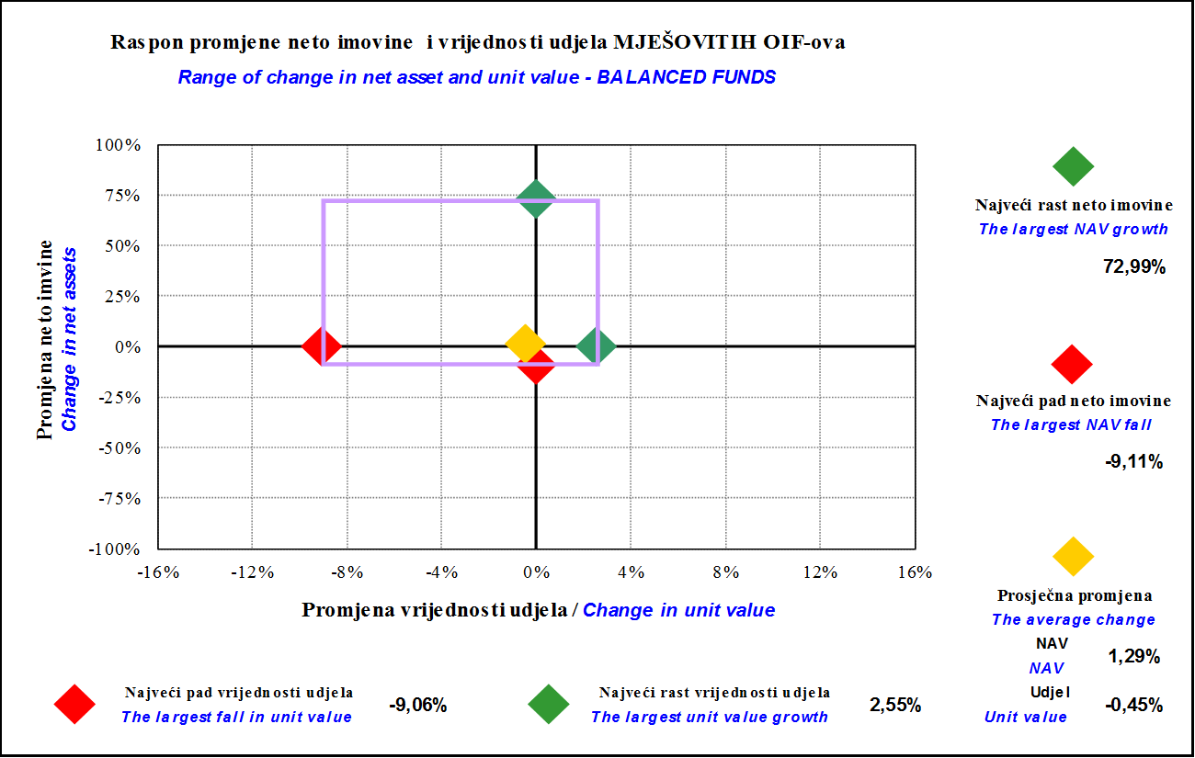

Fondovi bez promjene neto imovine i vrijednosti udjela i fondovi sa ekstremno velikom promjenom neto imovine i vrijednosti udjela nisu uključeni
Funds without change in net assets and unit value, and funds with extremly large change in net assets and unit value are not included

Sadržaj / Contents
...

55 Grafikon 34
Grafikon 34: Distribucija promjene neto imovine i udjela mješovitih OIF-ova | Travanj 2012.
Chart 34 :Distribution of change in net assets and units of balanced open-end investment funds | April 2012

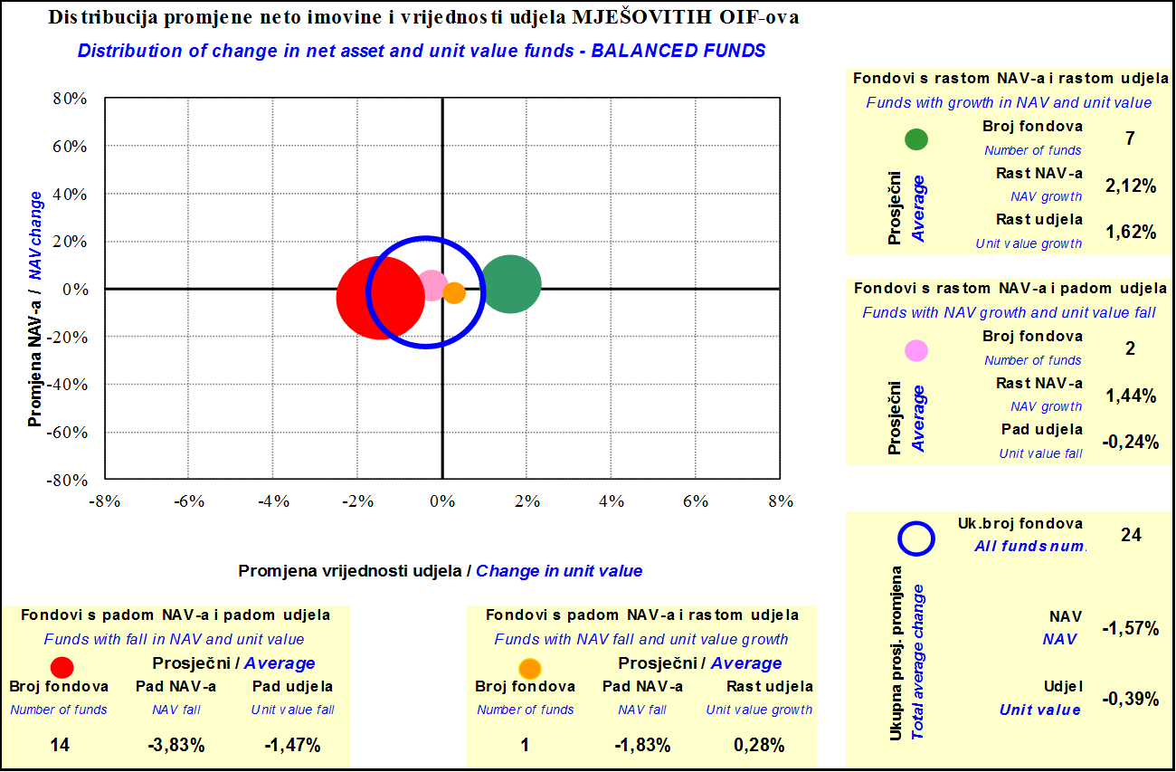

Fondovi bez promjene neto imovine i vrijednosti udjela i fondovi sa ekstremno velikom promjenom neto imovine i vrijednosti udjela nisu uključeni
Funds without change in net assets and unit value, and funds with extremly large change in net assets and unit value are not included
 | Ožujak 2012.
 | March 2012

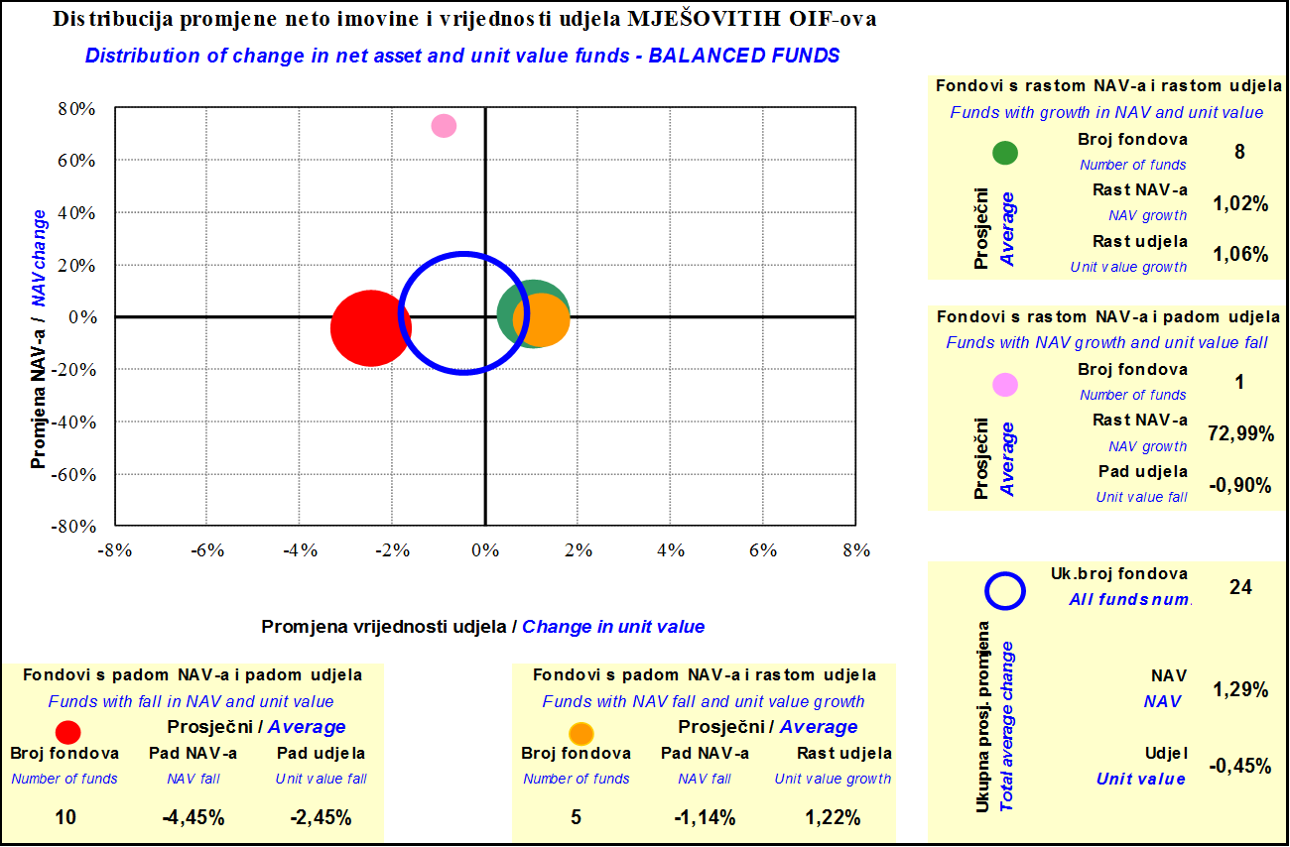

Fondovi bez promjene neto imovine i vrijednosti udjela i fondovi sa ekstremno velikom promjenom neto imovine i vrijednosti udjela nisu uključeni
Funds without change in net assets and unit value, and funds with extremly large change in net assets and unit value are not included

Sadržaj / Contents

 | stranica / page 55

57 Grafikon 35
Grafikon 35: Promjena neto imovine i vrijednosti udjela novčanih OIF-ova | Travanj 2012.
Chart 35: Change in net assets and unit values of cash open-end investment funds | April 2012

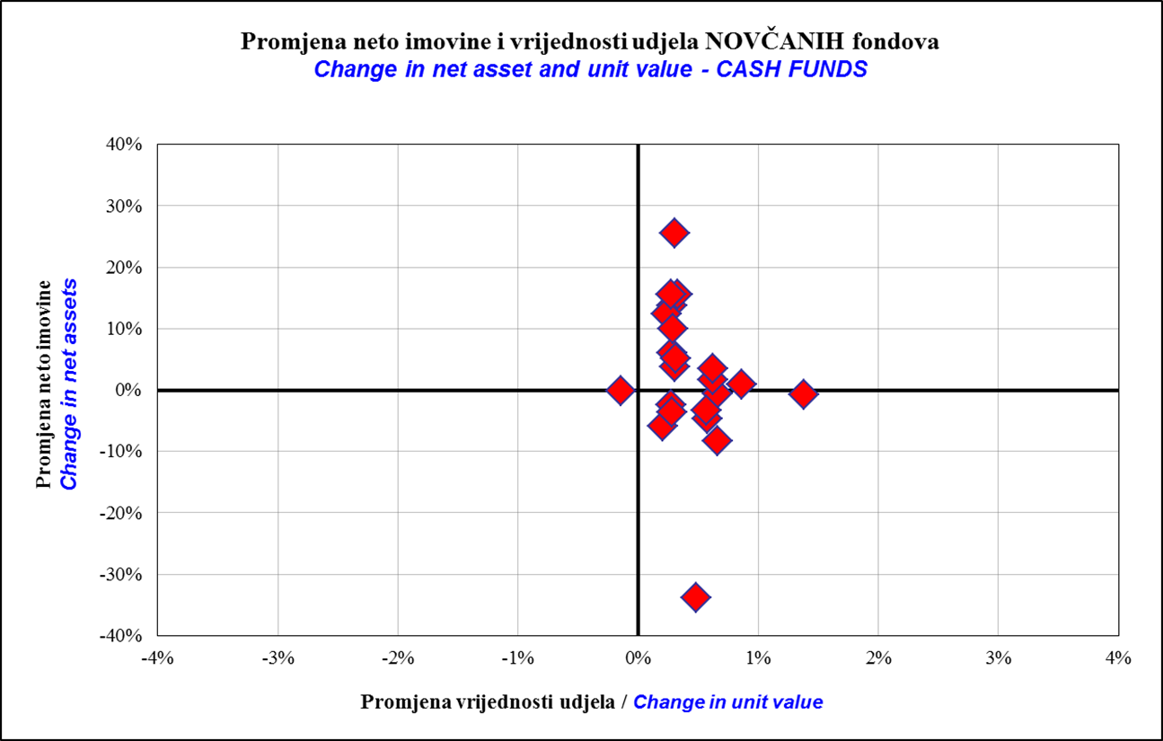

Fondovi bez promjene neto imovine i vrijednosti udjela i fondovi sa ekstremno velikom promjenom neto imovine i vrijednosti udjela nisu uključeni
Funds without change in net assets and unit value, and funds with extremly large change in net assets and unit value are not included
 | Ožujak 2012.
 | March 2012

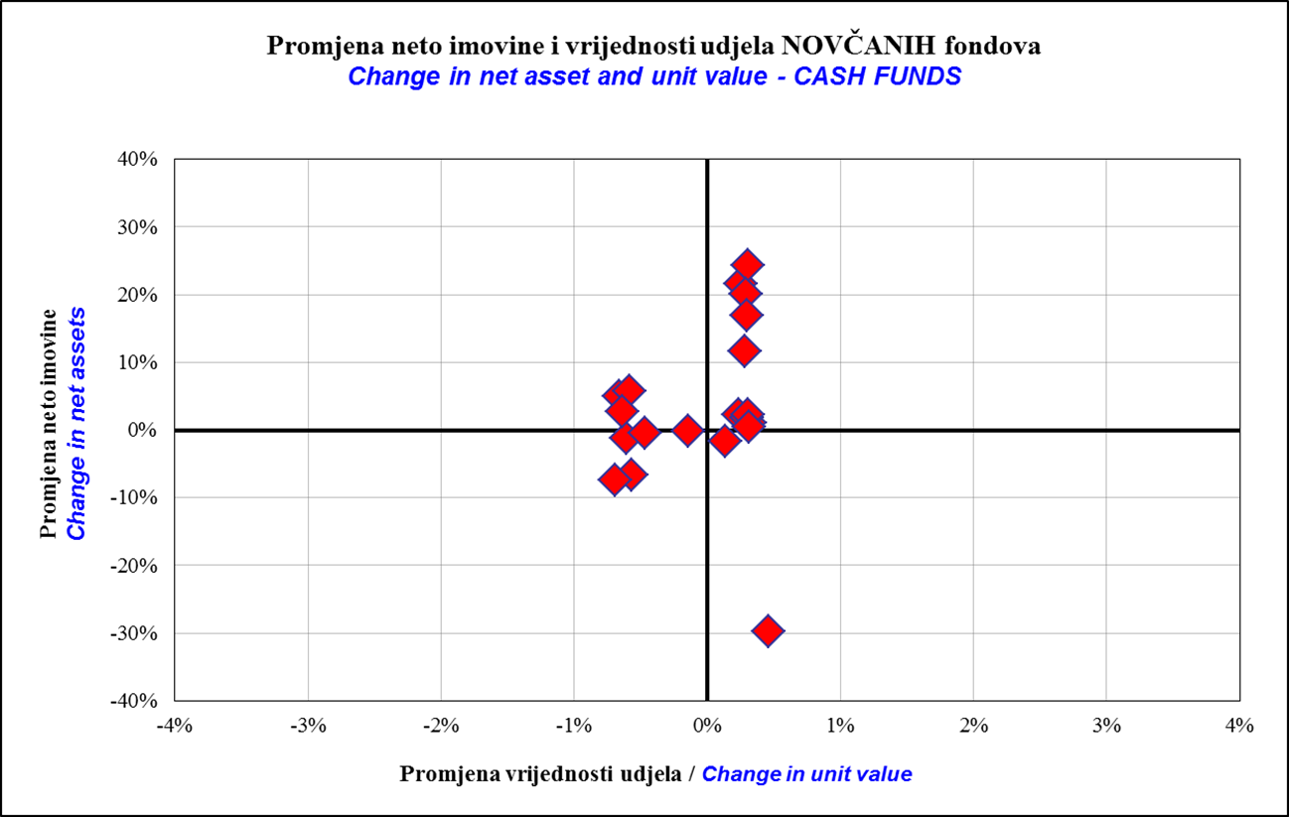

Fondovi bez promjene neto imovine i vrijednosti udjela i fondovi sa ekstremno velikom promjenom neto imovine i vrijednosti udjela nisu uključeni
Funds without change in net assets and unit value, and funds with extremly large change in net assets and unit value are not included

Sadržaj / Contents
...

58 Grafikon 36
Grafikon 36: Raspon promjene neto imovine i vrijednosti udjela novčanih OIF-ova | Travanj 2012.
Chart 36: Range of change in net assets and unit value of cash open-end investment funds | April 2012

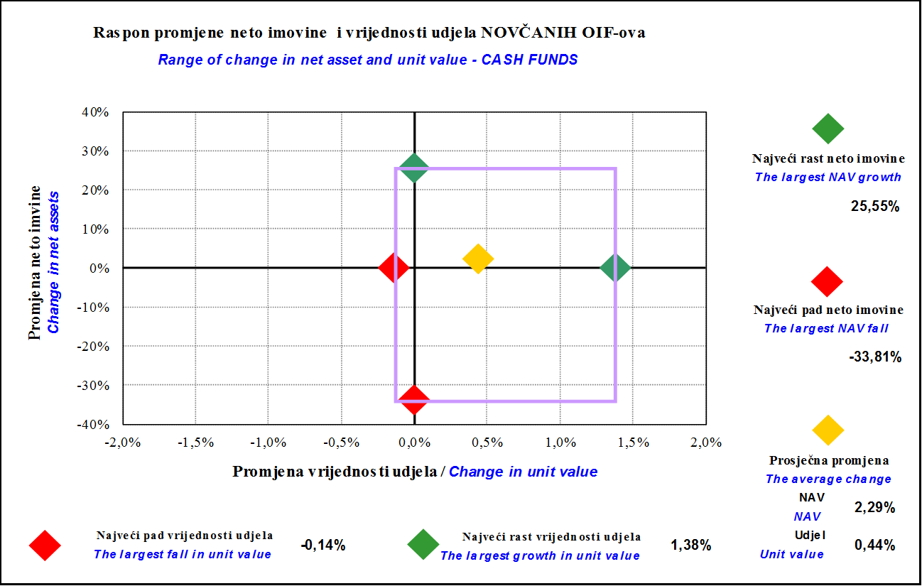

Fondovi bez promjene neto imovine i vrijednosti udjela i fondovi sa ekstremno velikom promjenom neto imovine i vrijednosti udjela nisu uključeni
Funds without change in net assets and unit value, and funds with extremly large change in net assets and unit value are not included
 | Ožujak 2012.
 | March 2012

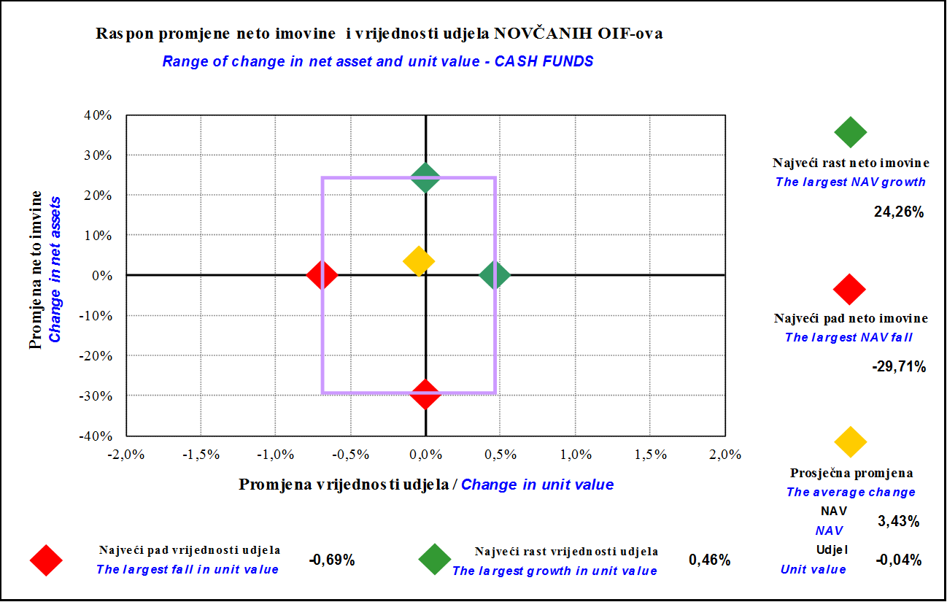

Fondovi bez promjene neto imovine i vrijednosti udjela i fondovi sa ekstremno velikom promjenom neto imovine i vrijednosti udjela nisu uključeni
Funds without change in net assets and unit value, and funds with extremly large change in net assets and unit value are not included

Sadržaj / Contents
...

59 Grafikon 37
Grafikon 37: Distribucija promjene neto imovine i udjela novčanih OIF-ova | Travanj 2012.
Chart 37:Distribution of change in net assets and units of cash open-end investment funds | April 2012

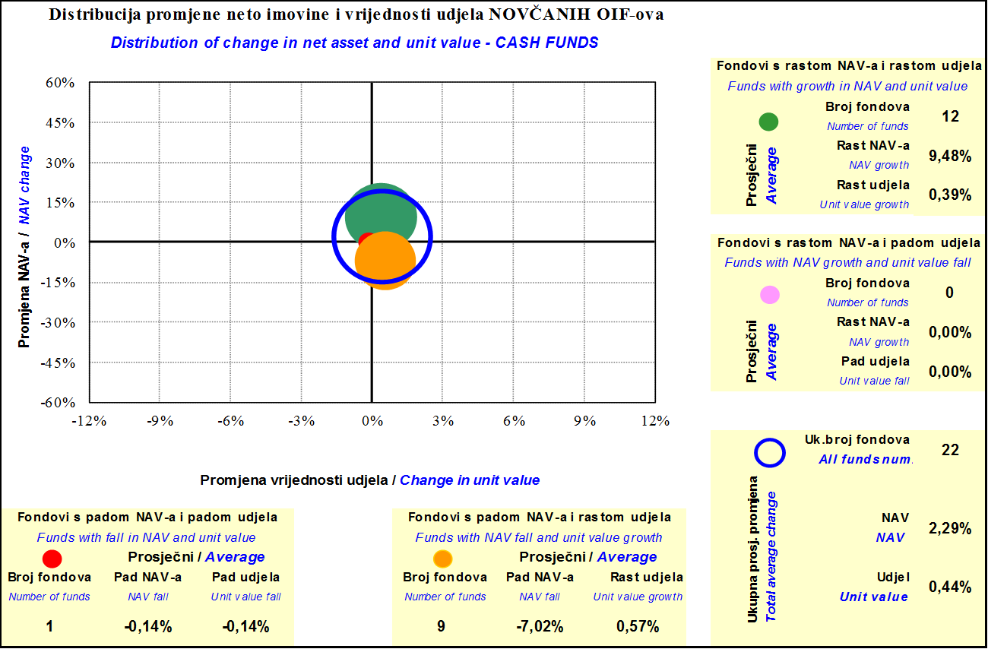

Fondovi bez promjene neto imovine i vrijednosti udjela i fondovi sa ekstremno velikom promjenom neto imovine i vrijednosti udjela nisu uključeni
Funds without change in net assets and unit value, and funds with extremly large change in net assets and unit value are not included
 | Ožujak 2012.
 | March 2012

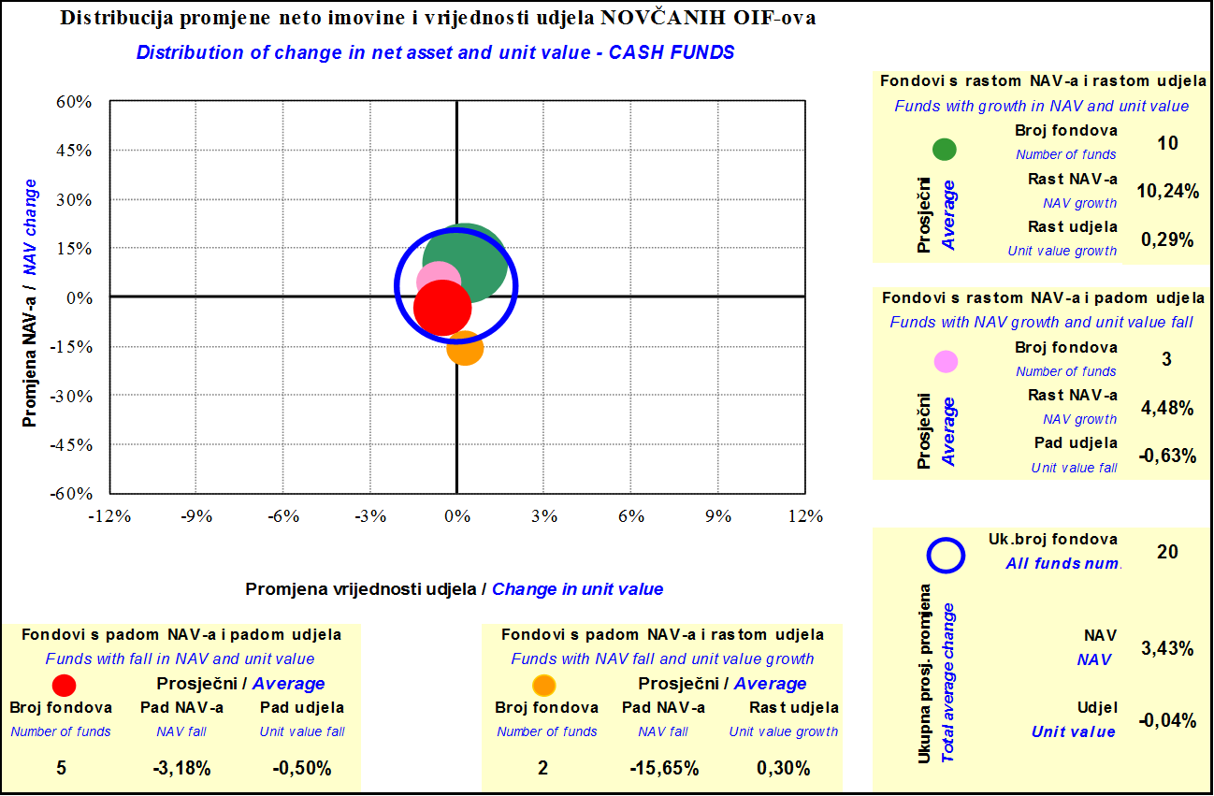

Fondovi bez promjene neto imovine i vrijednosti udjela i fondovi sa ekstremno velikom promjenom neto imovine i vrijednosti udjela nisu uključeni
Funds without change in net assets and unit value, and funds with extremly large change in net assets and unit value are not included

Sadržaj / Contents

 | stranica / page 59

